1.갑지
과업대비표
산림공간 디지털 플랫폼 구축사업

문서번호
작성일자
ID-A01
2025.05.00

2.개정이력
승인내역

구분 |  | 소속/직책 |  | 성명 | 일자 | 서명

개정이력

번호 | 버전 |  | 개정일 | 작성자 | 변경사유 | 승인자/서명
1 | 1.0 |  | 2025.05.00 | 김성길 | 최초작성

3. 과업대비표
프로젝트 명
시스템 명
산림공간 디지털 플랫폼 구축 사업
문서명
과업대비표
작성자
김성길
문서번호
Version
ID-A01
작업일자
2025.05.dd
1.0

순번 | 기능구분 | 과업분류 | 과업명 | 과업설명 |  |  |  |  | 요구/변경사항 출처 |  |  |  |  |  | 요구사항정의서 | 수용여부 (O, X) | 업무담당 | 비고
 |  |  |  | 과업정의 | 과업상세내용 | 과업변경 |  |  | 제안요청서 |  | 제안서 | 기술협상서 | 사업수행계획서 | 기타(회의록 등)
 |  |  |  |  |  | 변경유형 | 변경일자 | 과업변경내용 | 요구사항번호 | Page | Page | Page | Page | 문서번호 | 요구사항ID
1 | 비기능 | 시스템장비구성 | G-클라우드 기반의 HW 서버 도입 | G-클라우드 기반의 HW 서버 도입 및 구성 | ○ 국가정보자원관리원 위임발주로 도입되는 전산자원*에 대한 사항으로, 본 사업의 직접 과업 이행항목은 아니나 원활히 통합될 수 있도록 국가정보자원관리원 위임발주 사업자와 상호 협업 및 적극 지원 * [참고] [붙임 8] 전산자원 도입(위임발주/직접구매/통합발주) HW/SW 규격 ○ 국가정보자원관리원을 통해 도입되는 하드웨어를 활용하여 안정성을 보장하도록 아키텍처를 제시 |  |  |  | ECR-001 | 82 | Ⅲ-1 |  | 10 |  |  | O |  | 설치확인서, 디지털트윈 플랫폼 아키텍처 설계서
2 | 비기능 | 시스템장비구성 | G-클라우드 기반의 SW 도입 | G-클라우드 기반의 SW 도입 및 구성 | ○ 국가정보자원관리원 위임발주로 도입되는 SW*에 대한 사항으로, 본 사업의 직접 과업 이행항목은 아니나 원활히 통합될 수 있도록 국가정보자원관리원 위임발주 사업자와 상호 협업 및 적극 지원 * [참고] [붙임 8] 전산자원 도입(위임발주/직접구매/통합발주) HW/SW 규격 ○ 국가정보자원관리원을 통해 도입되는 소프트웨어를 활용하여 안정성을 보장하도록 아키텍처를 제시 |  |  |  | ECR-002 | 82 | Ⅲ-1 |  | 10 |  |  | O |  | 설치확인서, 디지털트윈 플랫폼 아키텍처 설계서
3 | 비기능 | 시스템장비구성 | 상용 SW 도입 | 직접구매 및 통합발주로 도입되는 상용 SW 아키텍처 구성방안 제시 | ○ SW는 안정성 및 기존 시스템과의 호환성이 확보된 최신 제품으로 제안하여야 함 (단, 호환성에 문제가 있을 시 호환 가능 버전으로 대체 설치가 가능하여야 함) ○ 제안하는 모든 사항은 제안일 기준으로 요구사양을 만족하여야 함 ○ 제안하는 SW는 저작권 관련법에 의해 원작자의 권리를 침해하지 않는 것으로 사용권 분쟁이 없어야 함 ○ 시스템 구성 및 정상 운영을 위하여 제안 S/W의 환경설정 및 튜닝이 필요한 경우 이를 무상지원 하여야 함 ○ 도입되는 상용 SW는 [붙임 8] 전산자원 도입(위임발주/직접구매/통합발주) HW/SW 규격을 참고 |  |  |  | ECR-003 | 82, 83 | Ⅲ-2 |  | 10 |  |  | O |  | 설치확인서, 디지털트윈 플랫폼 아키텍처 설계서
4 | 비기능 | 아키텍처 | 디지털트윈 플랫폼 아키텍처 최적화 | 디지털트윈 플랫폼 아키텍처 최적화 | ○ 디지털트윈 플랫폼 아키텍처 최적화 방안 제시 - 디지털트윈 플랫폼 서비스(Web/CS), 모듈, 디지털트윈 데이터 연계 등의 아키텍쳐 최적화 방안 마련 - 산림 내 현상과 객체를 서비스할 수 있는 아키텍쳐 최적화 방안 마련 - 분석 결과와 실감형 시뮬레이션(unity, unreal 등)할 수 있는 최적의 아키텍쳐 방안 마련 - 다양한 서비스의 융복합이 가능한 개방형 아키텍처 - 서비스간의 독립적인 개발 및 서비스 가능한 분산 모듈 최적화 방안 마련 - G-클라우드 등을 이용한 최적화 아키텍처 방안 마련 ○ 국가정보자원관리원(광주센터) G-클라우드 환경에 적합한 아키텍처 방안 마련 – 오픈소스 기반의 공간정보 플랫폼 구축 유사 사업(국토교통부 K-Geo플랫폼, LX플랫폼 등) 현황 분석 등 |  |  |  | ARR-001 | 83 | Ⅲ-3, 4 |  | 78 |  |  | O |  | 디지털트윈 플랫폼 아키텍처 설계서

5 | 비기능 | 아키텍처 | 디지털트윈 플랫폼 모듈 설계 | 디지털트윈 플랫폼 모듈 설계 | ○ 디지털트윈 모델러 모듈 설계 - 산림 내 개체목 모델을 디지털트윈 환경에서 즉시 적용 할 수 있는 3차원 모델을 입력, 관리, 운용하는 모듈 설계 ○ 디지털트윈 데이터 변환 및 가시화 모듈 설계 - 2차원/3차원 공간정보, 각종 디지털트윈 데이터를 변환, 운용, 서비스하는 모듈 설계 - 2D/3D 데이터의 그룹화, 배경지도 선택 및 설정, 실내외 정보 가시화 여부 등을 설정하고 서비스하는 가시화 모듈 설계 ○ 디지털트윈 서비스 모듈 설계 - 디지털트윈 핵심 서비스(산림경영, 산림재난 등)를 모듈화하여 개별적으로 관리, 운용, 서비스 할 수 있는 모듈 설계 ○ 디지털트윈 분석/시뮬레이션 연계 모듈 설계 - 디지털트윈 기반 시스템 외의 분석 및 시뮬레이션 서버와 연계를 위한 관리 모듈 설계(API 설정 및 활용 권한 등) ※ 디지털트윈 플랫폼 서비스를 위한 Web/CS 모듈 설계 |  |  |  | ARR-002 | 83, 84 | Ⅲ-5 |  | 11, 12 |  |  | O |  | 디지털트윈 플랫폼 모듈 설계서

6 | 비기능 | 컨설팅 | 대내외 공간정보 연계방안 마련 | 대내외 공간정보 연계방안 마련 | ○ 산림공간 디지털 플랫폼에서 제공하는 통합적인 공간정보 서비스를 위하여 대내외 공간정보 연계대상 정의 ○ 연계데이터를 활용한 산림공간 디지털 플랫폼 내 서비스방안 마련 ○ 대상 시스템별 연계대상, 인터페이스 유형, 연계주기 정의 |  |  |  | CNR-001 | 84 | Ⅲ-75, 76 |  | 15 |  |  | O |  | 컨설팅 보고서(정보기술 업무 현황 분석서, TO-BE 정보시스템 구조 설계서)
7 | 비기능 | 컨설팅 | 디지털트윈 플랫폼 운영방안 마련 | 디지털트윈 플랫폼 운영방안 마련 | ○ 산림분야 디지털트윈 산림을 위한 데이터 관리 방안 마련 ○ 산림분야 적정 라이다 해상도 및 데이터 품질 방안 ○ 디지털트윈 산림을 위한 데이터 정의(Level Of Detail) ○ 차기 사업계획 (2027~2028)을 위한 국·내외 산림분야 디지털트윈 활용 알고리즘 분석 및 적용방안 마련 ○ 디지털트윈 대국민 서비스 모델 발굴 및 추진방안 마련 ○ 알고리즘 적용을 위한 HW/SW 및 활용모델 등 적용 방안 연구 ○ 분광자료(다분광/초분광)를 활용한 산림업무 적용 방안 마련 |  |  |  | CNR-002 | 84, 85 | Ⅲ-77 |  | 15 |  |  | O |  | 컨설팅 보고서(TO-BE 업무 프로세스 설계서, TO-BE 정보시스템 구조 설계서, TO-BE 데이터 구조 설계서)
8 | 비기능 | 컨설팅 | 산림공간 디지털 플랫폼 PaaS 방안 마련 | 산림공간 디지털 플랫폼 PaaS 방안 마련 | ○ 산림공간 디지털 플랫폼 PaaS를 활용한 개발 가이드 마련 - PaaS 관리자 및 개발자 가이드 별도 마련 - 장애 대응을 위한 공통 대응 방안 및 서비스 운영 절차 마련 - 향후 PaaS 확장을 위한 관련 도구 및 오픈소스 현황 분석 ○ PaaS 서비스를 활용한 각 분야별 산림공간정보시스템 통합방안 마련 |  |  |  | CNR-003 | 85 | Ⅲ-78 |  | 23 |  |  | O |  | 컨설팅 보고서(TO-BE 업무 프로세스 설계서, TO-BE 정보시스템 구조 설계서)
9 | 비기능 | 기능 | 개발공통 요구사항 | 산림공간 디지털 플랫폼 구현을 위한 공통요구사항 및 기능 구현기술 | ○ 2/3차원 가시화 기능은 범용적인 데이터 포맷을 지원 1) 2차원 : DWG, DXF, Shape, TIF등 2) 3차원 : 3DS MAX, OBJ, DAE(COLLADA). SKP, Ply, STL 3) BIM : IFC 2x3, 4 4) 포인트 클라우드 : LAS 5) OGC 표준포맷 : CityGML, IndoorGML, 3D tiles 6) 기타포맷 : GLB, GLTF(3D Object file), Tiff, img, Jpeg, GeoTiff, ECW, 3DF-GML, asc, pts, ptx, las xls, xlsx, XML, JSON, DBF, txt 등 – 3차원 공간정보 객체(3DS, shp, LAS)를 동시에 가시화 할 수 있는 기능 구현 – 공간정보 표준(CityGML, IndoorGML 등) 기반의 3차원 객체 가시화, 분석할 수 있는 기능 구현 – 산림분야 세밀도 기준 정의 – 정의된 기능들을 플랫폼 일체형으로 개발하지 않고, 기존의 분석기능들의 변경/삭제 및 다른 분석 기능 추가가 가능하도록 확장형태로 개발 – 데이터 포맷 대상 등 세부사항은 산림청과 협의 ○ 기능구현 기술 – OGC Web Service 표준 준용(WMS, WFS, WCS, WPS, 3D tiles 등) – 기능구현의 난이도 및 플랫폼 성능을 위하여 표준 이외의 기술을 적용해야하는 경우 산림청과 별도 협의하여 진행 – Windows, Linux 등 다양한 OS환경에서 정상적으로 운용되어야 하며, 3bit/64bit 모두 지원 가능해야함 – Chrome, MS Edge, Opera, Firefox 등 다양한 웹브라우저 및 표준화 환경을 지원해야함 – 전자정부프레임워크 활용을 위해 개발언어(JAVA)와 웹기반개발솔루션(JSP 등) 의 지원이 가능해야함 – 디지털트윈 플랫폼 서비스를 위한 GIS 소프트웨어는 별도의 Plug-in, Active-X 설치 없이 WebGL 기반 개발하고 서비스(시뮬레이션)은 리얼타임 3D엔진(Unity, Unreal 등)으로 가시화 – 제안하는 소프트웨어는 운영비용을 고려하여 충분히 검증된 오픈소스SW 사용, 오픈소스SW가 아닌 경우 제안하는 모든 SW라이선스는 원본으로 제출 – 시스템 확장성 및 운영 용이성을 고려하여 최적의 소프트웨어를 제안하고 제안하는 소프트웨어는 국가공인품질인증(GS인증) 제품을 우선으로 하며, 보안제품은 CC인증 또는 국가정보원 인증제품임을 증명할 수 있는 자료를 첨부해야함 – 가시화 대상 등 세부사항은 산림청과 협의 ○ 정보시스템 통폐합 관련 – 본 제안요청서의 정보시스템 현황 통폐합 계획(p.8)을 참고하여 통폐합 대상 정보시스템 분석 및 기능/서비스 이관 (세부 이관범위는 산림청과 협의) |  |  |  | SFR-001 | 86 | Ⅲ-6, 7 |  |  |  |  | O |  | 요구사항정의서, 기능목록, 프로그램(API)사양서

10 | 비기능 | 기능 | 3D 플랫폼 개발 공통 사항 | 3D 플랫폼 서비스 기본 환경 | ○ 공통 요구사항 – 국제 표준인 OGC의 3차원 데이터 서비스 표준(3D Tile, glTF 등)을 준수하여 데이터의 호환성을 확보 – 산림공간정보 플랫폼의 원활한 운영을 위해 최적의 클라우드 환경을 제안해야 하며, 해당 클라우드 환경에 최적화하여 개발 수행 – 다양한 웹브라우저(MS Edge, Firefox, Chrome, Opera) 및 웹 표준화 환경을 지원 – 행정안전부 전자정부프레임워크(eGovFramework) 활용을 위해 개발 언어와 웹기반 개발 솔루션(JSP 등)의 지원 ○ 플랫폼 개발 시 발생할 수 있는 위험요소를 제거하고 안정성을 확보하기 위해 발주처와 협의하여 충분히 검증된 오픈소스나 기존 소프트웨어 모듈을 활용할 수 있으며, 이때 원활한 운영을 위해 저작권이나 라이선스에 별도의 제약조건이 없어야 함 – 오픈소스 소프트웨어가 아닌 경우 제안하는 모든 소프트웨어의 라이선스는 원본으로 제출하여야 하며, 향후 별도의 운영비용이 발생하지 않아야 함 – 제안하는 소프트웨어는 국가공인품질인증(GS인증, NEP, 조달등록 등)을 통해 안정성이 입증된 제품을 적용하여야 하며, 보안 관련 소프트웨어의 경우 CC 인증 또는 국가정보원 인증제품임을 증명할 수 있는 자료를 첨부 ○ 산림청 내의 정보화 현황과 사용자 시스템의 성능을 고려하여 개발되는 모든 기능이 클라우드 기반의 네트워크 환경에서 원활히 수행될 수 있도록 구성하여야 함 ○ 개발된 모든 기능은 API 형태로 제공하여야 하며, 타 시스템 또는 서비스 플랫폼(SaaS)에서 손쉽게 활용할 수 있는 형태로 구성되어야 함 |  |  |  | SFR-002 | 87 | Ⅲ-8 |  |  |  |  | O |  | 기능 요구사항 정의서, 개발 계획서 및 결과서, 단계별 산출물

11 | 기능 | 기능 | 기초 공간정보 분석 기능 | 기초 공간분석을 공통으로 사용할 수 있도록 Rest API 형태로 기능 구현 | ○ 데이터 요약 분석 API 구현 – 포인트 집계/주변 요약/범위내 요약/조인 피처/중심 및 분산 요약 기능 ○ 위치 찾기 분석 API 구현 – 공간 조건 검색/공간 조건 추출/중심 찾기/유사한 위치찾기 기능 ○ 공간패턴 분석 API 구현 – 밀도계산/핫스팟분석/포인트 군집분석/포인트 내삽 찾기/이상치 찾기 기능 ○ 데이터 관리분석 API – 경계 디졸브/데이터 추출(파일, 스트림)/공간 분할 생성/클러스터링 – 레이어 병합/레이어 중첩(교차,유니온,지우기) – 지오메트리별 면적/길이 계산 ○ 공간정보 좌표변환 API – 대용량(파일/스트림) 좌표 및 단일 좌표, 도분초 변환 기능 – 피처 문자열 좌표 변환 기능 |  |  |  | SFR-003 | 87, 88 | Ⅲ-9, 10 |  | 24 |  |  | O |  | 요구사항정의서, 기능목록, 프로그램(API)사양서
12 | 기능 | 기능 | 지오코딩 및 위치 검색 기능 | 주소검색 기능 및 지오코딩을 지원할 수 있도록 Rest API 형태로 기능 구현 | ○ 지번/도로명 주소 정제 기능 – 단일 주소/파일/스트림 형태로 주소정제 기능 ○ 지오코딩 기능 제공 – 단일 주소/파일/스트림 형태로 지오코딩 제공 ○ 지오코딩 결과 파일 관리 – 지오코딩 결과 파일 조회/등록/수정/삭제 기능 ○ 위치검색 기능 제공 – 통합/지번/도로명주소 로 위치 검색 – POI/PNU/경위도좌표/기초구역번호로 위치검색 기능 |  |  |  | SFR-004 | 88 | Ⅲ-11, 12 |  | 25 |  |  | O |  | 요구사항정의서, 기능목록, 프로그램(API)사양서
13 | 기능 | 기능 | 레이어 정보 관리 | 레이어 정보를 관리할 수 있도록 Rest API 형태로 기능 구현 | ○ 사용자 레이어 업로드 저장소 관리 – 저장소 목록/상세 조회 기능 – 저장소 등록/수정/삭제 기능 ○ 사용자 데이터 업로드 및 서비스 발행 API 구현 – 사용자 파일 업로드(Dxf, GeoJSON, Shape, GeoTiff, 이미지레이어) – 업로드된 파일 서비스 발행 ○ 레이어 정보 관리 – 레이어 정보 조회/등록/수정/삭제/다운로드(SHP) 기능 – 레이어 썸네일 이미지 조회/등록/수정/삭제 기능 – 레이어 공유 조회/등록/수정/삭제 기능 ○ 레이어 불러오기 – 배경지도 불러오기(인터넷지도, 정사영상 등) 기능 – WFS/WMS 서비스 불러오기(GET/POST) 기능 – 웹레이어 목록조회/조회/등록/수정/삭제 기능 ○ 레이어 컬럼 정보 관리 – 레이어 컬럼 생성/수정 기능 – 레이어 컬럼 타입 수정 및 유효성 검사 기능 – 레이어 컬럼 정보/범위 조회 기능 – 레이어 컬럼 유일 값 및 개수 조회 ○ 레이어 속성 정보 관리 – 레이어 속성 데이터 목록/개수 조회 기능 – 레이어 속성 데이터 집계 기능 – 레이어 BBOX 조회 – 레이어 속성 필터 조회/등록/수정/삭제 기능 |  |  |  | SFR-005 | 88, 89 | Ⅲ-13, 14 |  | 28 |  |  | O |  | 요구사항정의서, 기능목록, 프로그램(API)사양서

14 | 기능 | 기능 | 레이어 스타일 설정 관리 | 레이어 스타일을 사용자가 직접 디자인할 수 있도록 Rest API 형태로 기능 구현 | ○ 레이어 스타일 설정 관리 – 레이어 스타일 정보 조회/등록/수정/삭제 기능 ○ 사용자 정의 이미지 심볼 관리 – 사용자 정의 이미지 심볼 조회/등록/수정/삭제 기능 ○ 레이어 스타일 SLD(Styled Layer Descriptor) 관리 – SLD 단건 조회/추가/수정/삭제 기능 – SLD 추가(스트림)/수정(스트림) 기능 |  |  |  | SFR-006 | 89 | Ⅲ-15, 16 |  | 28, 29 |  |  | O |  | 요구사항정의서, 기능목록, 프로그램(API)사양서
15 | 기능 | 기능 | 사용자 지도(웹맵) 생성 관리 | 사용자가 지도를 생성할 수 있도록 Rest API 형태로 기능 구현 | ○ 사용자 지도(웹맵) 관리 – 웹맵 정보 목록/상세 조회 및 불러오기 기능 – 웹맵 정보 단건/일괄 등록/수정/삭제 기능 ○ 사용자 지도(웹맵) 공유관리 – 웹맵 공유 목록/상세조회 및 불러오기 기능 – 웹맵 공유 등록/수정/삭제 기능 ○ 웹맵 썸네일 관리 – 웹맵 썸네일 이미지 불러오기 및 등록/수정/삭제 기능 ○ 사용자 지도(웹맵) 작업 알림 관리 – 사용자 지도 작업 알림 목록/상세 조회 기능 – 사용자 지도 작업 알림 등록/수정/삭제 기능 – 사용자 지도 작업 알림 대기열 목록 조회 기능 – 사용자 지도 작업 알림 상태 변경 기능 – 사용자 지도 작업 알림 지오코딩 상태 변경 기능 |  |  |  | SFR-007 | 89, 90 | Ⅲ-17 |  | 29 |  |  | O |  | 요구사항정의서, 기능목록, 프로그램(API)사양서
16 | 기능 | 기능 | 사용자 지도 저작도구(JavaScript API) 구현 | 지도를 만들 수 있는 스크립트(SDK) 제공 | ○ 지도 Javascript SDK 제공 – 배경지도 설정/좌표 설정/지도 분할 설정/전체화면 설정/홈 이동 클래스 제공 – 지도 생성, 조작, 컴퍼넌트, 레이어 추가 설정 클래스 – 북마크 컨트롤 생성/사용자 정의 컨트롤/마우스 좌표 생성 클래스/이벤트 생성/애니메이션 효과 클래스 제공 – 이전/다음 화면 이동 생성/화면 회전/지도 스와이퍼 설정/지도 줌 설정 클래스 제공 – 그리기 도구/지도 그리기 이벤트 초기화/지도 측정 도구/다운로드 설정/프린트 설정 클래스 제공 – 인덱스맵 생성/축척 표시 설정 클래스 제공 – 마커 생성 클래스/색 생성 클래스/팝업 생성/영역 관련 클래스 제공 – Feature/FeatureFactory 클래스 제공 – Server없이 Layer 생성하는 클래스 – 레이어 관리/생성/정보조회/좌표 변환 클래스 제공 – WMS 스타일 관리/스타일(관리, 생성, Function 생성) 클래스 제공 |  |  |  | SFR-008 | 90 | Ⅲ-18 |  | 31 |  |  | O |  | 요구사항정의서, 프로세스정의서, 화면설계서 등

17 | 기능 | 기능 | 개발자 지원(지도예제) 도구 제공 | 지도 예제 등을 확인하여 지도 서비스를 구축할 수 있도록 지원도구 제공 | ○ 지도 및 화면제어 예제 및 소스 보기 제공 – 지도생성/배경지도설정/배경지도 최적화/사용자 지정 배경지도/사용자 지정 배경지도(webGl 벡터타일 레이어) – 축척/네비게이션/인덱스맵/지도회전/그리기 도구/측정 도구/지도 출력/다운로드/마우스 좌표 표시/전체화면 – 스와이퍼/분할지도/분할지도 상세/사용자 정의 2분할 지도/사용자 정의 4분할 지 ○ 레이어 생성 예제 및 소스 보기 제공 – WFS/WMS/WMTS/빈 벡터 레이어 생성(GeoServer 타입) – GeoJSON 레이어 생성/shape 파일로 Layer 생성(미리보기) – KML 레이어 생성/CSV 레이어 생성 – 브이월드 WMS/WFS/TMS 레이어 생성(API 타입) – 카카오 XYZ/로드뷰 레이어 생성(API 타입) – 이미지 레이어/타일 디버그 레이어/벡터 타일 레이어 (pbf) 생성 – 벡터 레이어 생성 속도 비교(Canvas vs webGL) – webGL 벡터(WFS, GeoJSON, 타일(.PBF)) 레이어 생성 – webGL 타일(WMS, WMTS) 레이어 생성 ○ 레이어 제어 예제 및 소스 보기 제공 – 레이어 on/off/Z-Index(순서)/가시 범위 설정/레이어 Extent/필터 – Layer와GeoJson 상호변환/X, Y 좌표변환/Extent 좌표변환 – 라인으로 다각형 분할/영역으로 버텍스 다중 삭제/레이어 자르기(원형, 다각형, 멀티-다각형) ○ 레이어 편집 예제 및 소스 보기 제공 – 드래그로 레이어 피처 추가/이동/회전/크기조절/이동/스냅/선택 피처 삭제 – 드래그로 피처 편집/피처 크기 조절 및 회전 ○ 피처(도형) 제어 예제 및 소스 보기 제공 – Feature 별 면적/길이 측정 – 피처 속성정보 조회(팝업)/사용자가 그린 도형으로 피처 속성정보 조회 – Feature <-> GeoJson/Geometry <-> WKT 상호변환 – Circle -> Polygon으로 변환 – 공간정보 좌표변환 – 라인 위의 두 점으로 라인 자르기 ○ WFS 단일/복합 스타일 예제 및 소스 보기 제공 – 단일 (점,선, 면, 타원, 심볼) 스타일 – 사용자 정의 심볼/정다각형(regular shapes)/복합 스타일(기본, 도형 버텍스 표현) 스타일 – 라벨 스타일(기본, 서식지정, 위치조정)/패턴 스타일 – 차트(파이, 막대) 스타일 – 스타일 객체 ↔ JSON 변환 ○ WFS 동적 스타일 예제 및 소스 보기 제공 – 동적스타일 ↔ JSON 변환 – 동적 차트(파이, 가로막대, 세로막대) 차트 스타일 – 유형별 스타일(점-원형, 점-심볼)/범위별 스타일 – 색 추출기/범례용 Element 스타일 ○ WMS 스타일(SLD) 예제 및 소스 보기 제공 – 점/심볼/선/면/라벨/복합/유형별 스타일 – SLD 적용 Scale/범례용 Element 생성(SLD)/화살표 스타일 ○ Flat 스타일/스타일 표현식 예제 및 소스 보기 제공 – Flat 단일 점/선/면/타원/심볼/라벨/정다각형(regular shapes) 스타일 – Flat 동적 스타일/범례용 Element – Flat 유형별 스타일(점-원형, 점-심볼)/범위별 스타일 – Flat 복합스타일/GeoTiff 레이어/Tile 레이어(kakao xyz) 스타일 – Flat 스타일 객체 ↔ JSON 변환 ○ 오버레이 예제 및 소스 보기 제공 – 기본/커스텀 마커/마우스 툴팁/팝업 생성 ○ 분석 레이어 예제 제공 – 클러스터 레이어/집계 데이터 위치 변경 – geojson 타입으로 클러스터 레이어 생성/애니메이션 클러스터/ – 핫스팟/밀집도/포인트집계 분석 레이어 |  |  |  | SFR-009 | 91, 92 | Ⅲ-19 |  | 32 |  |  | O |  | 요구사항정의서, 프로세스정의서, 화면설계서 등

18 | 기능 | 기능 | 3D 플랫폼(Web 가시화) 기능 | 3D 기능을 활용할 수 있도록 javascript기반의 SDK 및 개발자 지원도구 제공 | ○ 3D 기본 기능 제공 – 화면/영역으로 화면/ 좌표로 화면 이동 기능 – 화면 회전/정북 화면 회전 기능 – 화면 축소/확대/영역 맟춤 확대 기능 – 분할화면/말풍선 가시화/화면 저장 기능 – 3D 객체 선택/3D 객체 알람/3D 객체 속성 정보/나침반 가시화/인덱스맵 가시화 기능 – 거리/면적/고도 측정 기능 ○ 3D 레이어 관리 기능 제공 – 영상 레이어 관리(등록/영상 레이어 조회/영상 레이어 삭제/영상 레이어 가시화) 기능 – OGC WMS 레이어 관리(등록/조회/삭제/가시화) 기능 – 고도 레이어 관리(등록/조회/삭제/가시화) 기능 – OGC WFS 레이어 관리(등록/조회/스타일설정/삭제/가시화) 기능 – 3D건물 레이어 관리(등록/조회/삭제/가시화) 기능 – OGC 3DTiles 레이어 관리(등록/조회/삭제/가시화) 기능 – 격자타일 레이어 관리(등록/조회/삭제/가시화) 기능 ○ 3D 라이브러리 관리 기능 제공 – 3D 라이브러리 등록/조회/수정/삭제/배치설정/배치/가시화 기능 ○ 카메라 뷰 관리 – 카메라 조회/등록/삭제/카메라 배치설정/배치/가시화 함수 제공 ○ 3D 분석 기능 제공 – 일조권 분석 기능(결과 등록/결과 조회/삭제/가시화) – 조망권 분석 기능(결과 등록/결과 조회/삭제/가시화) – 지형 경사도 기능(결과 등록/결과 조회/삭제/가시화) – 토공량 기능(결과 등록/결과 조회/삭제/가시화) – 고도 횡단면 기능(결과 등록/결과 조회/삭제/가시화) – 지형/건물 클리핑 기능(결과 등록/결과 조회/삭제/가시화) – 가시거리 기능(결과 등록/결과 조회/삭제/가시화) ○ 3D 시뮬레이션 기능 – 버드/스카이 뷰 시뮬레이션(설정 등록/조회/삭제/시뮬레이션 가시화) 기능 – 드론 비행 시뮬레이션(설정 등록/조회/삭제/시뮬레이션 가시화) 기능 ○ 사용자 데이터 관리 기능 – 영상 레이어 처리(등록/조회/수정/삭제/서비스 발행) 기능 – 고도 레이어 처리(등록/조회/수정/삭제/서비스 발행) 기능 – 3D건물 레이어 처리(등록/조회/수정/삭제/서비스 발행) 기능 – OGC 3DTiles 레이어 처리(등록/조회/수정/삭제/서비스 발행) 기능 – 사용자 레이어 관리 API 제공(영상/고도/3D건물/OGC 3DTiles) |  |  |  | SFR-010 | 92, 93 | Ⅲ-20 |  | 44, 45, 46 |  |  | O |  | 요구사항정의서, 기능목록, 프로그램사양서

19 | 기능 | 기능 | 3D 제작 및 관리도구 기본기능 | 3D 제작 및 관리도구 기본 기능 구축 | ○ 메인 화면 구성 – 일반 관리 화면과 대쉬보드 화면의 전환 기능 – 해당 지점의 좌표(구면좌표, 직각좌표), 날자, 시간, 기상정보 표출 기능 ○ 배경지도 표출 – 배경지도는 기본적으로 국토부에서 제공하는 바로e맵 등의 지도 데이터를 연계하여 표출하는 것을 기본으로 함 *라이선스 등 저작권이나 보안문제, 유지보수 비용 등이 발생하지 않는 경우 발주처와 협의하여 타 데이터 활용 가능 – 전국을 대상으로 벡터 지도, 위성/항공영상 등에 대한 전환 기능 제공 ○ 3차원 지도 제어 기능 – 지도화면 영역에 대한 확대, 축소, 이동, 초기화(위치, 선택), 정북방향, 현재 위치 설정 등의 제어 기능 개발 – 검색/선택 : 화면/위치 이동, 2D/3D 객체 선택 및 속성 정보 확인 – 탐색 : 3D 지도 컨트롤 바, 키보드, 마우스 탐색 기능 – 레이어 제어 : 영상 자료, 메쉬 데이터, 건물 데이터, 라이다 데이터 등 다중 레이어에 대한 디스플레이 On/Off 및 표출 우선순위 설정 *라이다 데이터의 경우 레이어별로 사용자 정의 색상을 부여할 수 있도록 구성하여 데이터 가시화 및 판독의 효율성을 제고하여야 함 – 2D/3D 지도 모드 설정 : 기본적으로 3차원 형태로 지도를 제공하며, 2D 지도 선택시 Top-View 방식으로 전환 – 이미지 저장 : 현재 화면에 가시화된 영역에 대한 이미지 저장 및 출력 기능 제공 – 메모 기능 : 지도 상에 사용자 임의의 메모 작성 및 저장 기능 ○ 통합 검색 기능 – 주소(지번, 새주소), 좌표, 명칭, POI 등을 이용한 통합 검색 기능 개발 – 검색 위치로의 화면 이동, 해당 지점의 데이터 검색 등 |  |  |  | SFR-011 | 93, 94 | Ⅲ-21 |  | 43 |  |  | O |  | 기능 요구사항 정의서, 개발 계획서 및 결과서, 단계별 산출물

20 | 기능 | 기능 | 라이다 데이터 전처리 | 항공/드론/지상 라이다 데이터 전처리 기능 개발 | ○ 데이터 입력 – 국제 표준인 LAS, LAZ 포맷 데이터의 사용을 기본으로 함 – 국토부 및 타 기관 제공 데이터, 산림청 자체 구축 데이터에 대한 분석을 통해 모든 데이터의 입/출력이 원활하도록 개발 ○ 오류점 제거 – 입력된 점 군집(Point Cloud) 데이터에 존재하는 오류점을 자동화 기반의 알고리즘 적용을 통해 제거 – 오류점의 효율적인 제거를 위해 대상영역 경계추출, 점밀도, 인접점 간의 거리, 통계정보, 상관관계 등을 자동으로 계산하여 적용하여야 하며, 수행결과에 대한 통계정보 및 자동화 정확도를 사용자에게 제공 – 자동화 과정을 통해 제거되지 않은 점들의 경우 사용자가 확인하여 수정/편집할 수 있는 환경을 제공 ○ 데이터 융합 – 동일 지역에 대해 촬영된 항공/드론/지상 라이다에 대한 정합 기능을 통해 하나의 데이터로 통합할 수 있는 기능을 제공 – 사용자 정의 영역, 행정구역, 사업명, 촬영시기 등 다양한 검색조건을 통해 대상 라이다 데이터를 손쉽게 검색하고 입력할 수 있어야 하며, 각 데이터의 중복영역을 자동으로 산정할 수 있도록 구성 – 인접 또는 중복된 이종 데이터의 정합을 위해 필요한 특이점, Control Feature 등의 기준 객체를 자동을 추출 – 추출된 기준 객체를 기반으로 정합을 위한 변화계수를 산정하고 이를 기반으로 조정계산을 수행할 수 있는 환경을 제공 – 데이터 융합 결과에 대한 통계정보, 정확도 등을 사용자에게 제공 |  |  |  | SFR-012 | 94, 95 | Ⅲ-23 |  | 36, 37, 38 |  |  | O |  | 기능 요구사항 정의서, 개발 계획서 및 결과서, 단계별 산출물

21 | 기능 | 기능 | 라이다 데이터 수정/편집 | 자동화 기반의 라이다 데이터 처리결과에 대한 수정/편집 기능 개발 | ○ 수정/편집을 위한 대상 점 선정 – 다양한 각도의 화면(Top, Left, Front, Isometric)에 대한 다중 뷰 제공 기능 – 수정/편집을 위한 오류점 선택 기능 구현 : 다중 뷰 상에서 3차원 박스, 구, 사용자 정의 영역, 브러시 등의 다양한 기능을 통해 해당 점 선택 ○ 라이다 데이터 수정/편집 – 자동화 기능을 통해 분류된 점들 중 오류영역에 대한 수정/편집 기능 개발 – 사용자 정의 영역에 대한 단면 가시화 기능 – 실시간 TIN 및 음영기복도 생성 기능 – 수정/편집된 라이다 점들에 대한 준실시간 갱신 기능 |  |  |  | SFR-013 | 95 | Ⅲ-22 |  | 44 |  |  |  |  | 기능 요구사항 정의서, 개발 계획서 및 결과서, 단계별 산출물
22 | 기능 | 기능 | 라이다 데이터 필터링 | 항공/드론/지상 라이다 데이터 지면/비지면 필터링 기능 개발 | ○ 지면/비지면 분류 – 자동화 기반의 지면점 및 비지면점 분류기능 개발 – 지면/비지면 분류를 위해 필요한 지형 파라미터, 인접점 간의 상관관계 등은 기본적으로 데이터의 형태에 따라 최적값을 자동으로 선정할 수 있도록 구성 – 절벽 등 연결성이 확보되지 않는 특수 지형의 경우 사용자가 지형 파라미터를 직접 결정함으로써 정확도를 확보할 수 있는 환경도 함께 제공 – 분류된 지형의 세밀도 향상을 위해 비지면점으로 분류된 점들에 대한 추가 분류를 통해 지면점 복원 과정을 수행 – 수행결과에 대한 통계정보, 자동화 정확도를 사용자에게 제공하여야 하며, 정확도가 현저히 낮은 지역의 경우 별도로 해당 오류점 후보들에 대한 정보를 추가 제공할 수 있도록 구성 ○ DEM 제작 – 분류된 지면점에 대한 삼각망 구성 및 데이터 보간을 통해 정규격자 데이터 생성 – 데이터 보간 방법은 국토지리정보원의 “항공레이저측량 작업규정”에서 정하는 바를 준수 – DEM의 격자 크기는 지면점 점밀도를 자동으로 계산하여 최적의 값을 적용할 수 있도록 구성하여야 하며, 추가적으로 사용자가 직접 입력할 수 있는 환경 제공 – 생성된 DEM 데이터의 품질 확인을 위해 음영기복도 형태로 확인할 수 있는 기능을 제공하여야 하며, 오류 영역에 대해서는 사용자가 수정/편집할 수 있는 환경 제공 |  |  |  | SFR-014 | 95, 96 | Ⅲ-24 |  | 38, 39, 40 |  |  |  |  | 기능 요구사항 정의서, 개발 계획서 및 결과서, 단계별 산출물

23 | 기능 | 기능 | 라이다 데이터 분류 | 수목점 분류 및 추출 기능 개발 | ○ 수목점 추출 – 비지면점으로 분류된 라이다 점들 중 수목에 해당되는 점들에 대한 자동 추출 기능 구현 – 대상 데이터 영역에 대한 가상 격자 자동 생성을 통해 3차원 공간 분할 – 수목점 추출을 위한 파라미터(Eigen Value, 점밀도, 리턴정보 등) 자동 계산 및 임계치 사용자 설정 기능 제공 – 분류 결과 데이터의 확인을 위한 가시화 기능을 제공하여야 하며, 통계정보, 자동화 정확도를 사용자가 함께 확인할 수 있도록 구성하여야 함 – 오분류된 점들에 대해 사용자가 수정/편집할 수 있는 편의기능을 제공하여야 함 |  |  |  | SFR-015 | 96 | Ⅲ-25 |  | 40, 41 |  |  |  |  | 기능 요구사항 정의서, 개발 계획서 및 결과서, 단계별 산출물
24 | 기능 | 기능 | 개체목 추출 | 개체목 및 정보 추출 기능 개발 | ○ 개체목 추출 – 분류된 수목점으로부터 개별 수목 추출 – 수목 추출을 위한 파라미터(Local Maxima, 인접점 간 상관관계 등) 자동 계산 – MDL 등 알고리즘 적용을 통한 개체목 추출 기능 제공 – 결과 확인을 위한 가시화 기능을 제공하여야 하며, 통계정보, 자동화 정확도를 사용자가 함께 확인할 수 있도록 구성 – 오분류된 점들에 대해 사용자가 수정/편집할 수 있는 편의기능을 제공 ○ 개체목 정보 추출 – 추출된 개체목 점들에 대한 통계분석을 통해 개체목 정보(위치(X,Y,Z), 수고, 흉고직경, 재적 등) 자동 추출 기능 구현 – 개체목 ID 부여를 통한 정보 저장 및 개체목 연계 기능 구현 – 개체목별 가시화 기능 구현을 통한 결과 확인 및 이상 개체목 자동 탐지 기능 제공 |  |  |  | SFR-016 | 97 | Ⅲ-26 |  | 41, 42 |  |  |  |  | 기능 요구사항 정의서, 개발 계획서 및 결과서, 단계별 산출물
25 | 기능 | 기능 | 수목모델 생성 | 개체목 단위 수목모델 생성 및 가시화 | ○ 수목모델 라이브러리 제작 – 국내에 존재하는 각각의 수종별 수목 객체 라이브러리 제작 – 개별 객체의 형태는 최대한 해당 수종의 대표적인 형상과 특성을 명확히 반영할 수 있도록 제작 – 3차원 객체에 대한 포맷은 국제 표준을 준수하여 다양한 환경에서의 호환성을 확보하여야 하며, 가시화 품질, 저장 용량 등을 고려하여 산림청과 상의하여 결정 ○ 수목모델 생성 및 가시화 – 추출된 개체목 정보와의 연계를 통해 해당 개체목의 위치에 수종, 수고, 흉고직경 등을 반영하여 최적화된 객체 자동 생성 및 가시화 기능 구현 – 수종은 임상도 등 산림주제도나 항공/드론/지상 영상정보를 참조하여 결정하는 것이 원칙 – 수목 단위(개체목 단위)의 3차원 정밀 산림 데이터 서비스를 위한 기본 환경 구성 |  |  |  | SFR-017 | 97 | Ⅲ-27, 28 |  | 42 |  |  |  |  | 기능 요구사항 정의서, 개발 계획서 및 결과서, 단계별 산출물
26 | 기능 | 기능 | 데이터 구조화 | 대용량 데이터 처리를 위한 데이터 변환 및 LOD 생성 | ○ 전국 단위의 3차원 메쉬(지형, 건물, 텍스처 영상), 라이다 점 군집, 3차원 객체에 대한 신속한 화면 도시와 데이터 처리를 위한 데이터 구조화 기능 개발 ○ 데이터 구조화 및 LOD 생성 – 화면 도시 축척에 따른 데이터별 LOD 레벨 정의 및 피라미드 구조 생성 – 영상 자료 : 위성, 항공, 드론, 지상 영상 등 정사영상 데이터 – 라이다 데이터 : 항공, 드론, 지상 – 주제도 : 임상도, 산림 도면, 국토부 제공 주제도 등 – 지형 데이터 : DEM – 시설물 : 건물, 산림 시설물, 수목모델 등 ○ 데이터 타일링 – 구조화된 영상 자료, 라이다 데이터, 주제도, 지형 데이터, 시설물 등 대용량 데이터에 대해 3차원 격자 형태의 공간 분할 수행 – 분할된 공간격자는 대상지역의 데이터 용량에 따라 최적화하여 격자 크기를 결정해줌으로써 서비스 속도를 향상시킬 수 있도록 구성하여야 함 – 교량 등 연속되어 길게 이어진 객체의 경우 분할된 타일링 영역에 따라 최적화 방안 적용 – 데이터의 공간분할은 각 LOD 레벨별로 동일하게 연계하여 적용하여야 하며, 국제 표준인 OGC의 서비스 모델 표준을 준수하여 수행 ○ 공간 인덱싱 – 구조화된 대용량 데이터 및 3차원 공간 격자에 대한 신속한 검색을 위해 최적의 공간 인덱싱 기법 적용 |  |  |  | SFR-018 | 98 | Ⅲ-29 |  | 33, 34 |  |  |  |  | 기능 요구사항 정의서, 개발 계획서 및 결과서, 단계별 산출물

27 | 기능 | 기능 | 데이터 경량화 | 대용량 데이터 처리를 위한 데이터 경량화 | ○ 대용량 데이터의 경량화를 통해 LOD 레벨별 피라미드 구조 자동 생성 – 영상, 텍스처 : KTX2 등 경량화 알고리즘을 적용하여 해당 LOD 레벨의 영상자료 자동 생성 – 벡터 주제도, 3차원 객체 : Draco 등 압축 및 버텍스 감소 알고리즘을 적용하여 LOD 레벨별 데이터 자동 생성 ○ 대용량 데이터의 경량화 시 원본 데이터의 형태 손상을 최소화하여야 함 ○ 해당 LOD 레벨별 경량화 결과와 공간 인덱싱, 3차원 공간분할 결과를 서로 연계하여 적용할 수 있도록 구성 – 해당 데이터의 저장 및 관리 시 각각의 데이터 간의 연결관계 적용 |  |  |  | SFR-019 | 98, 99 | Ⅲ-30 |  | 34 |  |  |  |  | 기능 요구사항 정의서, 개발 계획서 및 결과서, 단계별 산출물
28 | 기능 | 기능 | 3D 데이터 입/출력 및 조정 기능 | 다양한 3D 데이터의 입/출력 및 조정 기능 개발 | ○ 3차원 데이터 입/출력 기능 – 외부에서 제공되는 3차원 XML 모델링 데이터(CityGML), OBJ, 3DS, FBX 등 플랫폼 내에서 표출하여야 하고, 라이브러리에 저장 할 수 있어야 함 – 3차원 데이터의 지도 내 배치, 위치 조회, 이동, 회전, 크기 조정 – 객체 스냅 및 X, Y, Z 축별 수치 입력을 통한 이동, 회전, 스케일 조정 ○ 데이터 입/출력 및 변환 기능 – 건물 또는 시설물의 BIM 데이터를 플랫폼에서 가시화 및 라이브러리에 저장할 수 있어야 함 – BIM(IFC/FBX), LAS/LAZ 형식의 데이터에 대한 3D 타일 변환 및 입력 기능 – 3DML 데이터의 OBJ 변환 및 출력 기능 |  |  |  | SFR-020 | 99 | Ⅲ-31 |  | 37 |  |  |  |  | 기능 요구사항 정의서, 개발 계획서 및 결과서, 단계별 산출물

29 | 기능 | 기능 | 데이터 구조화 배치 서버 구축 | 대용량 데이터의 구조화를 위한 배치 형태의 자동화 서버 모듈 개발 | ○ 데이터 타일링 배치 처리 – 영상 타일링/벡터 타일링 서버 – 지형 및 객체 데이터, 라이다 데이터 등 3차원 객체에 대한 공간 격자 기반의 타일링 서버 ○ 메시지 큐 형식의 미들웨어 구성 – 타일링 메시지 큐 Producer/Consumer ○ 자동화 기반의 배치 처리를 위한 데이터 파이프라인 구성 – 데이터 형태에 따라 최적화된 데이터 변환 프로세스 수립 – 해당 프로세스 모듈을 드레그 앤 드롭 형태로 연결하여 배치 처리를 수행할 수 있는 사용자 편의 기능 구현 – 사용자 서비스 인터페이스 부분과의 원활한 연계체계 수립을 위한 데이터 서비스용 웹 서버 모듈 구축 |  |  |  | SFR-021 | 99, 100 | Ⅲ-32 |  | 36 |  |  |  |  | 기능 요구사항 정의서, 개발 계획서 및 결과서, 단계별 산출물

30 | 기능 | 기능 | 플랫폼 운영 관리 | 플랫폼을 운영하기 위한 관리 기능 제공 | ○ 사용자 및 권한 관리 – 사용자 목록/상세조회/추가(등록)/수정/삭제 기능 – 사용자 권한 목록/상세조회/등록/수정/삭제 기능 – 내부사용자 IM 연계 기능 – 부서(조직) 목록/상세조회/등록/수정/삭제 기능 – 부서(조직) LDAP 동기화 기능 – 부서 권한 목록/상세조회/등록/수정/삭제 기능 – 공간정보 권한 목록/상세조회/등록/수정/삭제 기능 ○ 공통코드 관리 – 공통코드 그룹 목록/상세조회/등록/수정/삭제 기능 – 상세코드 정보 등록/수정/삭제 기능 ○ 메뉴 관리 – 메뉴 목록/상세조회/등록/수정/삭제 기능 ○ 접속 현황 관리 – 접속 현황 조회 기능 – 주별 접속 통계 조회 및 그래프 표출 기능 – 월별 접속 통계 조회 및 그래프 표출 기능 ○ 메뉴 사용 현황 제공 – 일별 메뉴 사용 현황 조회 기능 – 주별 메뉴 사용 통계 조회 및 그래프 표출 기능 – 월별 메뉴 사용 통계 조회 및 그래프 표출 기능 ○ 게시판 관리 – 공지사항 목록/상세조회/등록/수정/삭제 기능 – 자료실 목록/상세조회/등록/수정/삭제 기능 – Q&A 목록/상세/삭제 기능 – Q&A 답변 등록/수정/삭제 기능 ○ 플랫폼 API 관리 – 플랫폼 API 목록/상세조회/등록/수정/삭제 기능 – API 요청정보 목록/상세조회/등록/수정/삭제 기능 – API 모니터링(월/일별 사용량 통계, 실시간 사용량 조회) 기능 |  |  |  | SFR-022 | 100, 101 | Ⅲ-33 |  | 47, 48 |  |  |  |  | 요구사항정의서, 분석/설계 문서, 화면설계서 등

31 | 기능 | 기능 | 2/3D SaaS 개발 공통 사항 | 2/3D 플랫폼을 활용한 SaaS 기능 개발 | ○ 모든 기능은 사용자가 손쉽게 해당 기능을 활용할 수 있도록 구성하여야 함 ○ 2D SaaS는 통합 구축되는 DB의 활용성을 높이고 및 사용자가 데이터 업로드 및 공유를 통해 부서간 협업할 수 있는 도구를 제공해야 한다. ○ 3D SaaS 서비스는 2024년 발주된 “디지털트윈 산림 활용 실증” 사업을 통해 개발된 3D 시뮬레이션 및 관련 기능들을 시범적으로 플랫폼에 이관하여 탑재하여야 함 – 세부 기능구현 범위는 발주처와 협의하여 결정하며, LX 플랫폼 기반으로 구축된 기존 사업 결과물에 대한 소스 코드, 설계서 등 관련 자료는 발주처에서 제공 |  |  |  | SFR-023 | 101 | Ⅲ-34 |  | 51 |  |  |  |  | 기능 요구사항 정의서, 개발 계획서 및 결과서, 단계별 산출물
32 | 기능 | 기능 | 2D 지도 Communtiy 기능 | 2D 지도 Communtiy 기능 개발 | ○ 2D 플랫폼 기능 구축을 통해 제공되는 API/SDK를 활용하여 구현하되 기능이 추가 발생할 경우 2D 플랫폼에 API를 추가한다. ○ 지도 기본 도구 제공 – 사용자가 보유하고 있는 파일(SHP, DXF, TIF, GeoJson)업로드 기능 개발 – 산림 내 길찾기 기능 (임도망도, 등산로 및 숲길 등) – 지오코딩 실행 (EXCEL, CSV 지원) – 위치검색 제공 (주소, POI, PNU 등) – 바로E-Map, 및 최신 정사영상 등 배경지도 가시화 – 그리기, 측정, 속성조회, 인덱스맵 등 기본 지도 제어 도구 개발 – TOC 관리도구 개발 (TOC 그룹관리, TOC 관리) – 레이어 스타일 설정 도구 (심볼, 윤곽선, 채우기,유형별/범위별, 라벨 등) – 지도 분할 비교 기능 (2분할, 3분할 4분할) – 심볼 이미지 관리 기능 ○ 객체편집 도구 – 점/선/면 레이어 편집 관리 (속성관리, 객체관리, 위치이동) ○ 레이어 필터 도구 – 조회 조건 생성 ( 컬럼 조회 , 컬럼별 값 정보 조회, and / or 조건 생성) – 레이어 속성 검색 및 지도 표출 – 레이어 필터 도구 사용법 안내 ○ 지오코딩 결과 관리 – 위치표시, 매핑/비매핑 정보 조회, 선택 위치 최신주소 조회, 레이어 생성 및 서비스 발행 – 비매핑 자료 관리/결과 자료 다운로드 ○ 공간 분석 도구 제공 – 버퍼, 다중 링 버퍼, 병합, 교차, 유니온 분석 및 주제도 표출 – 클러스터링, 핫스팟, 밀집도, 포인트 집계 분석 및 주제도 표출 – Geometry별 길이/면적 분석 및 주제도 표출 – 경계 디졸브 분석 및 주제도 표출 – 공간객체 상호간 포함 / 저촉 분석 및 주제도 표출 – 공간객체 feature 생성 및 레이어 발행 ○ 내 레이어 콘텐츠 관리 – 공간분석 및 결과 레이어 콘텐츠 관리 – 사용자 데이터 업로드 콘텐츠 관리 – 지오코딩/부동산 레이어 콘텐츠 관리 기능 – 콘텐츠(레이어)를 다운로드 기능 (Excel, CSV, GeoJson) – 내 콘텐츠 공유 관리 기능 ○ 내 맵 콘텐츠 관리 – 사용자 지도 제작/공유 관리 – 레이어 설정 복사 기능 (심볼, 윤곽선, 채우기, 투명도 유형별/범위별, 라벨) ○ 레이어 필터 및 스타일 관리 – 레이어 필터 설정 정보 관리 – 레이어 스타일 설정 정보 관리 기능(심볼, 윤곽선, 채우기, 투명도 유형별/범위별, 라벨) ○ 내 맵 관리 – 새이름으로 내맵 저장 관리 (TOC그룹, TOC, 레이어 스타일, 레이어필터 설정 정보) – 레이어 설정정보 복사 및 미리보기 (심볼, 윤곽선, 채우기, 투명도 유형별/범위별, 라벨) – 레이어 검색 (내 레이어 / 공유 레이어) – 내맵 이력관리(작업정보 조회/등록/삭제/작업알림) 기능 ○ 기본 레이어 설정 관리 – 부서별/사용자별 초기 설정 관리 |  |  |  | SFR-024 | 101, 102 | Ⅲ-35 |  | 50 |  |  |  |  | 기능 요구사항 정의서, 개발 계획서 및 결과서, 단계별 산출물

33 | 기능 | 기능 | 디지털트윈 산림경영관리서비스 | 디지털트윈 산림경영관리서비스 | ○ 기본 사항 – 산림 주제도 레이어 관리 – 개체목 단위 속성정보 조회 및 화면제어 – 3차원 임목 생산량 예측 및 산출 – 경영계획 수립을 위한 지황 임황 등 산림조사 항목 자동 산출 – 입목의 재적 산출, 산림사업의 수익성 판단 모델 제시 ○ 세부적인 구현기능은 다음과 같음 |  |  |  | SFR-025 | 103, 104 | Ⅲ-36 |  | 52 |  |  |  |  | 기능 요구사항 정의서, 개발 계획서 및 결과서, 단계별 산출물

34 | 기능 | 기능 | 디지털트윈 임도관리 | 산림공간 디지털 플랫폼의 3차원 시뮬레이션 지원 기능 개발 | 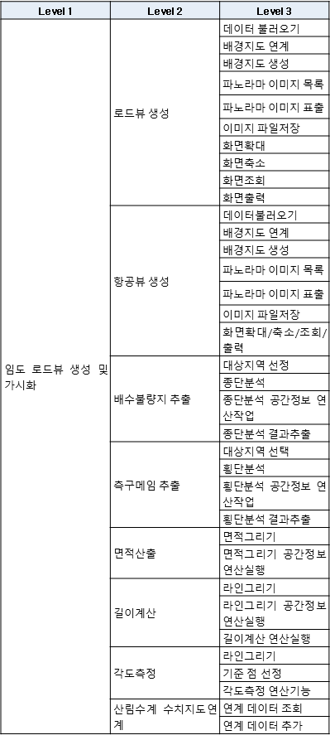 ○ 기본 사항 – 임도 종ㆍ횡단, 물매, 임도너비, 측구 깊이, 곡선반경 측정 – 3차원 임도 모델링(노면, 절성토면, 측구, 암거 등 임도시설물 및 주변 환경정보) – 임도현황별 고성능 임업기계장비 투입모델 – 임도 포장여부, 경사, 토질 등을 반영한 임도관리, 보수관리 개발 ○ 세부적인 구현기능은 다음과 같음 |  |  |  | SFR-026 | 105, 106 | Ⅲ-37, 38 |  | 54, 55 |  |  |  |  | 기능 요구사항 정의서, 개발 계획서 및 결과서, 단계별 산출물

35 | 기능 | 기능 | 디지털트윈 산사태 대응 | 산림공간 디지털 플랫폼의 3차원 시뮬레이션 지원 기능 개발 | 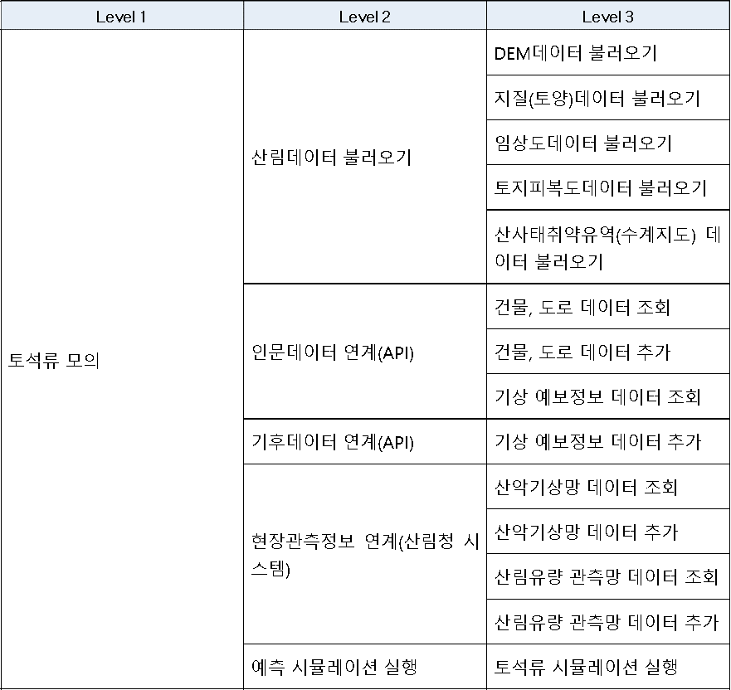 ○ 기본 사항 – 대상지역 현장관측정보 수집 및 연계체계 마련 – 3차원 산사태대응 시뮬레이션 구현 – 산림, 인문(정주환경), 기후(강우) 및 현장관측정보를 연계한 3차원 산사태 취약유역 및 토석류 시뮬레이션 기능 ○ 세부적인 구현기능은 다음과 같음 |  |  |  | SFR-027 | 106 | Ⅲ-39, 40 |  | 56 |  |  |  |  | 기능 요구사항 정의서, 개발 계획서 및 결과서, 단계별 산출물

36 | 기능 | 기능 | 디지털트윈 휴양복지 | 산림공간 디지털 플랫폼의 3차원 시뮬레이션 지원 기능 개발 | 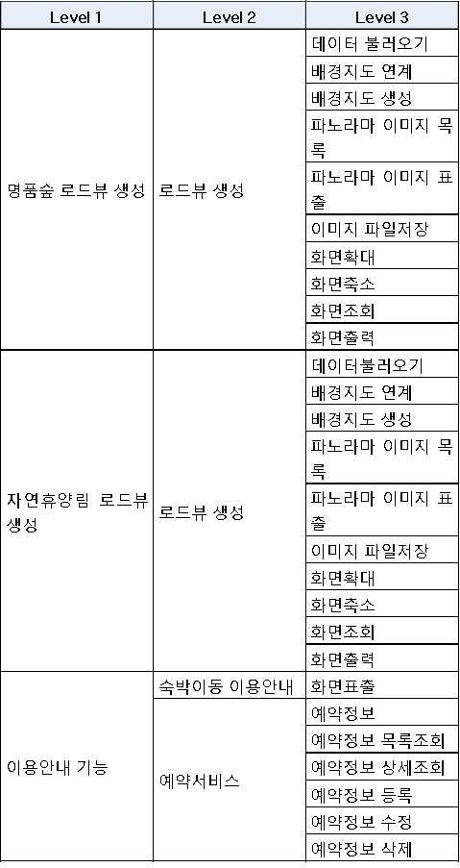 ○ 3차원 휴양복지시설 모델링(명품숲, 자연휴양림 등 복지시설 및 주변 환경정보) ○ 숙박이동안내, 예약서비스 등 이용안내 기능 ○ 세부적인 구현기능은 다음과 같음 |  |  |  | SFR-028 | 107 | Ⅲ-41 |  | 57 |  |  |  |  | 기능 요구사항 정의서, 개발 계획서 및 결과서, 단계별 산출물

37 | 기능 | 기능 | 산림공간 대민 포털 개발 | 산림공간 대국민 포털 기능 개발 | 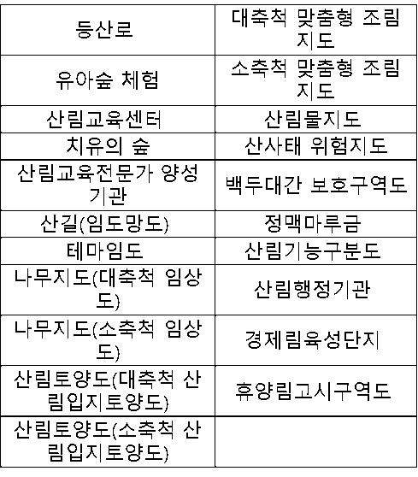 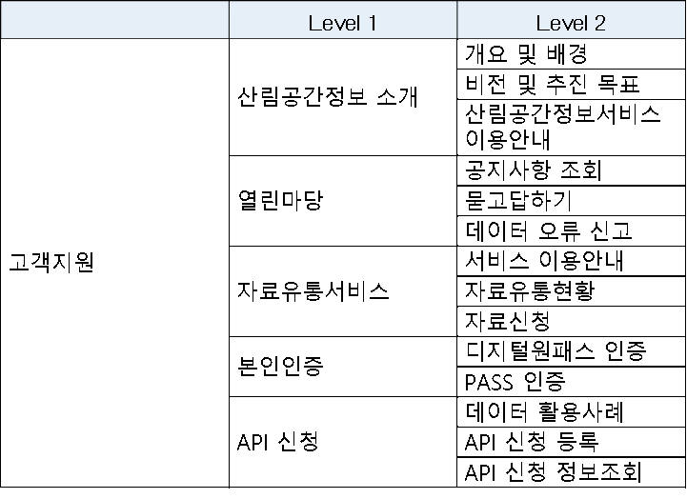 ○ 과거산림항공영상, 지적경계, 배경지도, 다양한 산림지도 등 다양한 컨텐츠를 활용한 지도기반 산림공간정보 제공서비스 – 배경지도 조회 (인터넷지도, 과거 항공사진, 과거산림항공영상) – 지도 기본기능 제공 (속성조회, 메타데이터조회, 이동, 확대/축소, 다음/이전, 거리/면적측정, 점선면 그리기 텍스트 입력 등) – 지적경계 조회 – 내산위치 찾기 (주소, 도엽, 산림정보 분석) – 선택영역 데이터 다운로드 – 산림지도 레이어 조회 목록 ○ 산림공간정보 소개, 열린마당 등 고객지원을 위한 기능 ○ 대국민 서비스는 모바일 웹으로 서비스가 가능하도록 반응형 웹 적용 – 산림청 모바일(웹) 개발 표준 준수 – 웹페이지를 동적으로 구성하고 제어하는 기능은 모든 모바일 운영체제에서 동등하게 동작하여야 함(호환성 확보 |  |  |  | SFR-029 | 108 | Ⅲ-42 |  |  |  |  |  |  | 기능 요구사항 정의서, 개발 계획서 및 결과서, 단계별 산출물

38 | 기능 | 기능 | 데이터 품질 기준 및 지표 관리 | 데이터 품질관리를 위한 표준 단어/용어 등을 관리하고 품질지표를 설정 | ○ 데이터 품질 기준 정보 관리 – 진단대상 DBMS 및 스키마 정보 조회/등록/수정/삭제 기능 – 표준 단어/용어, 표준 도메인, 코드 도메인 정보 조회/등록/수정/삭제 기능 ○ 데이터 품질지표(DQI) 및 중요정보항목(CTQ) 관리 – 데이터품질지표 정보 목록조회/상세조회/등록/수정/삭제 기능 – 중요정보항목 정보 목록조회/상세조회/등록/수정/삭제 기능 |  |  |  | SFR-030 | 109 | Ⅲ-43 |  | 59 |  | REQ-SFR-030-001 | O | 김성길 | 기능 요구사항 정의서, 개발 계획서 및 결과서, 단계별 산출물
 |  |  |  |  |  |  |  |  |  |  |  |  |  |  | REQ-SFR-030-002 | O | 김성길
 |  |  |  |  |  |  |  |  |  |  |  |  |  |  | REQ-SFR-030-003 | O | 김성길
39 | 기능 | 기능 | 데이터 품질 측정 및 개선활동 | 설정 된 품질지표에 따른 데이터 품질 측정 | ○ 프로파일 관리(테이블, 컬럼) – 테이블 프로파일 정보 등록/수정/삭제/조회/엑셀 등록 – 컬럼 프로파일 정보 등록/수정/삭제/조회/엑셀 등록 ○ 품질진단 실행 – 프로파일링(컬럼분석)을 통한 값, 구조 진단 – 프로파일링(Null)을 통한 값, 구조 진단 – 프로파일링(최대/최소값)을 통한 값, 구조 진단 – 프로파일링(범위, 날짜, 코드, 패턴 분석)을 통한 값, 구조 진단 – 프로파일링(참조 무결성 분석)을 통한 값, 구조 진단 ○ 품질진단 스케줄 관리 – 스케줄 정보 등록/수정/삭제/조회 – 스케줄 작업 이력(로그) 조회 ○ 품질개선 계획 및 결과 관리 – 개선계획/결과 목록 조회 – 개선계획 등록/수정/조회 및 개선결과 상세조회 |  |  |  | SFR-031 | 109 | Ⅲ-44 |  | 59 |  | REQ-SFR-031-001 | O | 김성길 | 기능 요구사항 정의서, 개발 계획서 및 결과서, 단계별 산출물
 |  |  |  |  |  |  |  |  |  |  |  |  |  |  | REQ-SFR-031-002 | O | 김성길
 |  |  |  |  |  |  |  |  |  |  |  |  |  |  | REQ-SFR-031-003 | O | 김성길
 |  |  |  |  |  |  |  |  |  |  |  |  |  |  | REQ-SFR-031-004 | O | 김성길
 |  |  |  |  |  |  |  |  |  |  |  |  |  |  | REQ-SFR-031-005 | O | 김성길
 |  |  |  |  |  |  |  |  |  |  |  |  |  |  | REQ-SFR-031-006 | O | 김성길
40 | 기능 | 기능 | 공간정보 품질 측정 | 공간정보에 대한 품질 측정 | ○ 공간정보 품질진단 규칙 – 품질기준 관리_품질기준 정보(진단 규칙) 조회/등록/수정/삭제 ○ [완전성]공간정보 구조화 및 식별자 정의(위치식별자) 진단 – Discontinuous parts/Duplicate vertex 추정오류 측정 – Empty parts/Empty Z values 추정오류 측정 – Mismatched attributes 추정오류 측정 – Null geometry 추정오류 측정 – Self Intersections 추정오류 측정 – Short segment 추정오류 측정 – Unclosed riongs 추정오류 측정 – 도로명/지번(PNU) 식별자 비매칭 측정 ○ [일관성]통합/형식/개념적 일관성 – 공간에 대한 좌표계/래스터에 대한 해상도 구성 진단 – 공간(벡터)/레스터에 대한 포맷 진단 – 공간정보 융복합시 개념적 스키마 규칙 진단(준수 여부) ○ [정확성]공간참조체계 정확성 – 측지계 공간참조체계에 따른 공간적 범위에 대한 진단 – 좌표계 공간참조체계에 따른 공간적 범위에 대한 진단 ○ [완결성]개별 공간파일 완결성 – 분석 총 건수 조회 – 홀폴리곤/객체 오버랩(겹침) 진단 ○ [정확성]공간객체 누락 – 진단대상 분석 총 건수/객체 누락 건수 조회 – 비교대상 분석 총 건수/객체 누락 건수 조회 ○ [정확성]속성 누락, 초과, 불일치 정제 – 분석 총 건수 조회 – 미사용 테이블/컬럼 현황 – 업무 조건에 따른 필수값 완전값(Null 여부) 진단 ○ [정확성]기준 유효성 – 표준코드 사용 여부 진단 – 분류(여부)/수량/금액/비율 도메인 컬럼의 유효값 오류 측정 – 번호/명칭(문자열) 도메인 컬럼에서 데이터 규칙 오류 측정 – 번호/날짜 도메인 컬럼의 데이터값 정확성 측정 – 시간순서 일관성 진단 |  |  |  | SFR-032 | 110 | Ⅲ-45 |  | 61 |  | REQ-SFR-032-001 | O | 김성길 | 기능 요구사항 정의서, 개발 계획서 및 결과서, 단계별 산출물
 |  |  |  |  |  |  |  |  |  |  |  |  |  |  | REQ-SFR-032-002 | O | 김성길
 |  |  |  |  |  |  |  |  |  |  |  |  |  |  | REQ-SFR-032-003 | O | 김성길
 |  |  |  |  |  |  |  |  |  |  |  |  |  |  | REQ-SFR-032-004 | O | 김성길
 |  |  |  |  |  |  |  |  |  |  |  |  |  |  | REQ-SFR-032-005 | O | 김성길
 |  |  |  |  |  |  |  |  |  |  |  |  |  |  | REQ-SFR-032-006 | O | 김성길
 |  |  |  |  |  |  |  |  |  |  |  |  |  |  | REQ-SFR-032-007 | O | 김성길
 |  |  |  |  |  |  |  |  |  |  |  |  |  |  | REQ-SFR-032-008 | O | 김성길
 |  |  |  |  |  |  |  |  |  |  |  |  |  |  | REQ-SFR-032-009 | O | 김성길
 |  |  |  |  |  |  |  |  |  |  |  |  |  |  | REQ-SFR-032-010 | O | 김성길
 |  |  |  |  |  |  |  |  |  |  |  |  |  |  | REQ-SFR-032-011 | O | 김성길
41 | 기능 | 기능 | 메타데이터 및 시계열 데이터 관리 | 통합DB에 구축되는 데이터의 메타데이터 관리 | ○ 메타데이터 정보관리 – 메타데이터 목록조회/상세 조회/건별 등록/건별 수정/건별 삭제 – 메타데이터 조사서 다운로드 – 메타데이터 일괄 등록/수정/삭제 ○ 메타데이터 오류 검증 – 메타데이터 필수입력값 오류검증 – 메타데이터 입력길이 초과값 오류검증 – 메타데이터 부정확한 입력값 오류검증 – 메타데이터 분류체계 입력값 오류검증 – 메타데이터 중복 입력값 오류검증 ○ 시계열 데이터 정보 관리 – 시계열 데이터 목록조회/상세조회/등록/수정/삭제 – 시계열 데이터 통계조회 – 시계열 데이터 공간정보 시각화 |  |  |  | SFR-033 | 111 | Ⅲ-46 |  | 61 |  | REQ-SFR-033-001 | O | 김성길 | 기능 요구사항 정의서, 개발 계획서 및 결과서, 단계별 산출물
 |  |  |  |  |  |  |  |  |  |  |  |  |  |  | REQ-SFR-033-002 | O | 김성길
 |  |  |  |  |  |  |  |  |  |  |  |  |  |  | REQ-SFR-033-003 | O | 김성길
42 | 기능 | 기능 | 시스템 연계 관리 | 시스템 연계를 위한 정보관리 및 적재/제공 모듈 구현 | ○ 데이터 수집/제공 연계 정보 및 스케줄 관리 – 수집/제공 연계 시스템 목록조회/상세조회/등록/수정/삭제 – 수집/제공 스케쥴 목록조회/상세조회/등록/수정/삭제 ○ 데이터 수집/제공 연계 현황 통계 – 데이터 수집/제공 현황 목록조회/상세조회/등록/통계 조회 ○ 데이터 적재 관리 – 데이터 적재 현황 목록조회 – 데이터 적재 현황 상세조회 – 데이터 적재 현황 통계 – 파일단위 속성/공간정보 적재 처리 모듈 – DB_TO_DB 속성/공간정보 적재처리 모듈 – 파일단위 속성/공간정보 변동 분 갱신 처리 모듈 – DB_TO_DB 속성/공간정보 변동 분 갱신 처리 모듈 ○ 데이터 제공 관리 – 데이터 제공 현황 목록조회 – 데이터 제공 현황 상세조회 – 데이터 제공 현황 통계 – 파일단위 속성/공간정보 추출 모듈 – 파일단위 속성/공간정보 변동 분 추출 모듈 ○ 실시간 데이터 추출 모듈 – 데이터 제공요청 목록조회/상세조회/승인/추출 |  |  |  | SFR-034 | 111, 112 | Ⅲ-47 |  | 62 |  | REQ-SFR-034-001 | O | 김성길 | 기능 요구사항 정의서, 개발 계획서 및 결과서, 단계별 산출물
 |  |  |  |  |  |  |  |  |  |  |  |  |  |  | REQ-SFR-034-002 | O | 김성길
 |  |  |  |  |  |  |  |  |  |  |  |  |  |  | REQ-SFR-034-003 | O | 김성길
 |  |  |  |  |  |  |  |  |  |  |  |  |  |  | REQ-SFR-034-004 | O | 김성길
 |  |  |  |  |  |  |  |  |  |  |  |  |  |  | REQ-SFR-034-005 | O | 김성길
 |  |  |  |  |  |  |  |  |  |  |  |  |  |  | REQ-SFR-034-006 | O | 김성길
 |  |  |  |  |  |  |  |  |  |  |  |  |  |  | REQ-SFR-034-007 | O | 김성길
 |  |  |  |  |  |  |  |  |  |  |  |  |  |  | REQ-SFR-034-008 | O | 김성길
 |  |  |  |  |  |  |  |  |  |  |  |  |  |  | REQ-SFR-034-009 | O | 김성길
 |  |  |  |  |  |  |  |  |  |  |  |  |  |  | REQ-SFR-034-010 | O | 김성길
43 | 비기능 | 성능 | 성능 일반 | 성능 일반 요구 | ○ 사업대상 시스템의 성능을 고려한 개발 방안제시 ○ 목적 시스템에 대하여 안정적 운영지원 및 사용자 지원방안을 제시하고, 향후 확장성, 호환성, 유연성 등을 충분히 고려한 개발방안 제시 ○ 기능 개발과정에서 성능 상태를 모니터링할 수 있는 있는 방안을 제시하고 적합한 툴(도구)를 이용하여 문제점을 파악하여 기능개발 ○ 서비스 성능 상태를 모니터링하고, 성능상 문제를 미리 파악하여 조치한 후 서비스를 오픈 ○ 동시접속자 및 Peak Time 접속자를 고려하여 응답속도, 부하도 등이 최적화 되도록 조치- CPU 사용률은 평균 90%, 메모리 사용률은 평균 75%를 넘지 않도록 성능 유지 |  |  |  | PER-001 | 112 | Ⅳ-1 |  | 87 |  |  |  |  | 성능테스트 계획서, 성능테스트 결과서
44 | 비기능 | 성능 | 시스템 연계 관리 | 모든 질의는 사용자가 요청을 하는 시간으로부터 5초 내에 결과 제공 | ○ 모든 질의는 사용자가 요청을 하는 시간으로부터 5초 내에 결과 제공 ○ 5초 이상의 응답시간이 필요한 경우 해당 사유를 표시함 ○ 본 요구사항은 임의의 선택 기준이 허용되는 대량의 데이터에 대한 질의가 있을 경우에는 적용되지 않으며, 한 개 이상의 큰 이미지(이미지 500KB 이상) 및 동영상을 가지고 있는 페이지에는 적용되지 않음. 또한 시스템을 사용하는 사용자 수가 동시 사용자 용량의 90%를 초과하는 경우에는 적용되지 않음 |  |  |  | PER-002 | 112, 113 | Ⅳ-2, 3 |  | 62 |  |  |  |  | 성능테스트 계획서, 성능테스트 결과서
45 | 비기능 | 성능 | 3D 플랫폼 응답시간 | 응답시간 목표 | ○ 모든 질의는 사용자가 요청을 하는 시간으로부터 5초 내에 결과 제공 ○ 5초 이상의 응답시간이 필요한 경우 해당 사유를 표시함 ○ 본 요구사항은 임의의 선택 기준이 허용되는 대량의 데이터에 대한 질의가 있을 경우에는 적용되지 않으며, 한 개 이상의 큰 이미지(이미지 500KB 이상) 및 동영상을 가지고 있는 페이지에는 적용되지 않음. 또한 시스템을 사용하는 사용자 수가 동시 사용자 용량의 90%를 초과하는 경우에는 적용되지 않음 |  |  |  | PER-003 | 113 | Ⅳ-3 |  | 97 |  |  |  |  | 성능테스트 계획서, 성능테스트 결과서
46 | 비기능 | 성능 | 데이터 형식 오류 응답 시간 | 응답시간 목표 | ○ 모든 질의는 사용자가 요청을 하는 시간으로부터 5초 내에 결과 제공 ○ 5초 이상의 응답시간이 필요한 경우 해당 사유를 표시함 ○ 본 요구사항은 임의의 선택 기준이 허용되는 대량의 데이터에 대한 질의가 있을 경우에는 적용되지 않으며, 한 개 이상의 큰 이미지(이미지 500KB 이상) 및 동영상을 가지고 있는 페이지에는 적용되지 않음. 또한 시스템을 사용하는 사용자 수가 동시 사용자 용량의 90%를 초과하는 경우에는 적용되지 않음 |  |  |  | PER-004 | 113 | Ⅳ-4 |  | 97 |  |  |  |  | 성능테스트 계획서, 성능테스트 결과서
47 | 비기능 | 성능 | 성능 부하테스트 수행 및 결과에 대한 조치 | 성능 부하테스트 수행 및 결과에 대한 조치 | ○ 국가정보자원관리원(광주센터)의 지원도구를 활용하여 성능테스트 수행하며, 테스트결과에 대한 조치사항을 수행해야함 ○ 별도 부하테스트 도구를 활용하여 지접 수행하거나 전문업체에 위탁하는 경우 관련비용은 사업자가 부담함 ○ 성능부하테스트 계획서, 성능부하테스트 결과서, 성능부하테스트 결과 조치계획서, 성능부하테스트 조치결과서를 제출하여야 함 |  |  |  | PER-005 | 114 | Ⅳ-5, 6 |  | 97 |  |  |  |  | 성능부하테스트 계획서, 성능부하테스트 결과서, 성능부하테스트 결과 조치계획서, 성능부하테스트 조치결과서
48 | 비기능 | 인터페이스(시스템) | 연계데이터 정합성 | 연계데이터 정합성 확보 | ○ 연계 방식에 따른 각 유형별 정합성 확보 방안 제시 ○ 데이터 누락을 방지하기 위해 각 연계 단계별 정합성 검증 방안 제시 ○ 외부 데이터의 연계 시, 반드시 데이터의 정합성을 체크하고 로그를 유지하여야 함 |  |  |  | SIR-001 | 114 | Ⅳ-7 |  | 15 |  |  |  |  | 정보시스템 정의서, 인터페이스 정의서
49 | 비기능 | 인터페이스(시스템) | 내부 공간정보시스템 연계 구현 | 내부 공간정보시스템 연계 구현 | 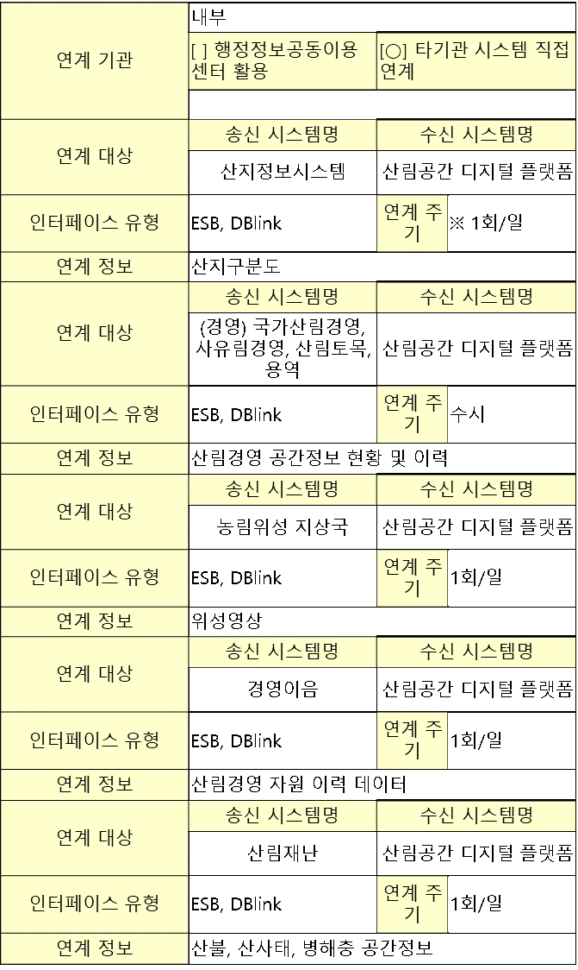 * 위 대상은 필수 연계대상이며, CNR-001 요구사항과 관련하여 추가 연계대상 확정 및 연계 처리 |  |  |  | SIR-002 | 114, 115 | Ⅳ-8, 9 |  |  |  |  |  |  | 정보시스템 정의서, 인터페이스 정의서
50 | 비기능 | 인터페이스(시스템) | 타기관 공간정보 연계 구현 | 타기관 공간정보 연계 구현 | 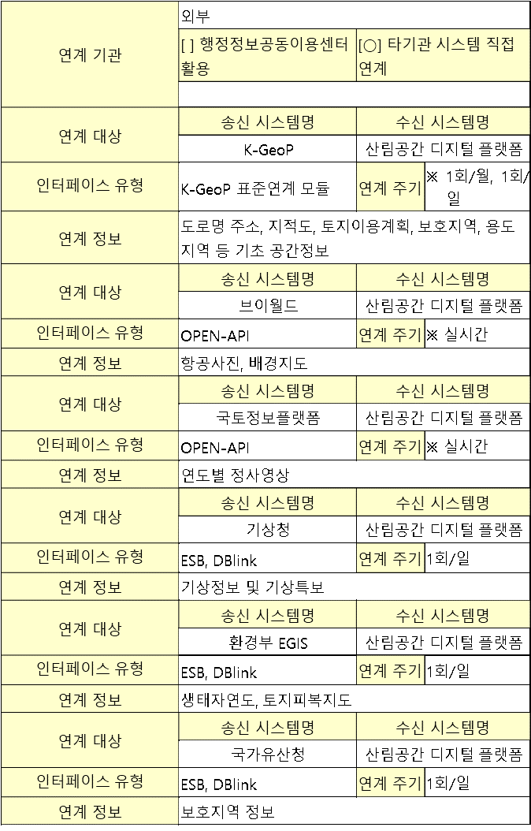 * 위 대상은 필수 연계대상이며, CNR-001 요구사항과 관련하여 추가 연계대상 확정 및 연계 처리 ○ 「행정기관 및 공공기관 정보시스템 구축·운영 지침」에 따라 타 정보시스템과의 연계성을 검토(상호운영성 기술평가표)하고, 사업 완료 후 정보자원관리시스템(IRM)에 연계현황을 등록하여야 한다. |  |  |  | SIR-003 | 116, 117 | Ⅳ-10, 11 |  |  |  |  |  |  | 정보시스템 정의서, 인터페이스 정의서

51 | 비기능 | 인터페이스(시스템) | 산림공간정보서비스 제공을 위한 연계 구현 ※ 유형 : 간편인증 | 민간서비스를 적용하여 대국민서비스 등을 제공하기 위한 연계 인터페이스 구현 | 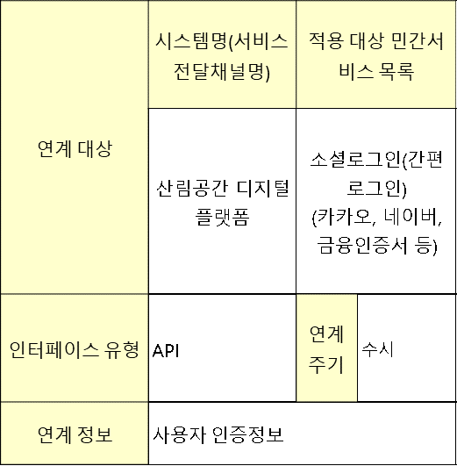 ○ 적용 대상 민간서비스 중 한 개의 민간서비스에 장애가 발생하더라도 동일 기능의 다른 민간서비스로 인증서비스를 제공할 수 있도록 구축하여야 함 |  |  |  | SIR-004 | 117 | Ⅳ-12, 13 |  |  |  |  |  |  | 정보시스템 정의서, 인터페이스 정의서
52 | 기능 | 인터페이스(사용자) | 통합 UI/UX | 통합UI 기획 및 디자인 | ○ 전체 시스템 간 통일성을 부여하여 UI를 구성하여야 함 ○ 산림공간 디지털 플랫폼 서비스 UI 구성 ○ 산림청의 고유 아이덴티티를 반영한 창의적 디자인 적용 ○ 화면 UI 기획 및 디자인에 관련된 제반 사항을 발주기관과 긴밀한 협조를 통하여 시행토록 함 ○ 3개 이상 메인화면 및 상세화면 시안 제시 ○ 디지털정부서비스 UI/UX 가이드라인(행정안전부 ’24.7월)를 준수 |  |  |  | UIR-001 | 118 | Ⅳ-14 |  | 97 |  |  |  |  | 사용자인터페이스정의서, 사용자인터페이스설계서
53 | 기능 | 인터페이스(사용자) | 온라인 도움말 및 오류 메시지 | 온라인 도움말 및 오류 메시지 제공 | ○ 사용자 기능은 온라인 도움말을 제공해야 하며, 별도의 교육을 받지 않더라도 온라인 도움말을 이용하여 사용자 기능을 이용할 수 있어야 함 ○ 사용자 기능 사용 시 오류가 발하면 에러 메시지 기능이 제공되어야 함 |  |  |  | UIR-002 | 118 | Ⅳ-15 |  | 97 |  |  |  |  | 사용자인터페이스정의서, 사용자인터페이스설계서
54 | 기능 | 데이터 | 데이터 표준화 방안 | 데이터표준 현황분석 및 데이터 표준화 방안 제시 | ○ 공통표준, 산림청 기관표준을 준수하여 기존 산림청 정보시스템의 데이터베이스표준, 국내·외 산업표준, 기타 데이터표준 사례 등 표준 현황을 진단 및 분석하고 목표시스템의 데이터 특성에 맞는 데이터 표준화 방안을 제시하여야 함 [공공기관의 데이터베이스 표준화 지침] 제2조 ※ 공통표준 : 공공데이터를 누구나 같은 의미로 이해하고 같은 방식으로 사용할 수 있도록 행정안전부장관이 정한 표준용어, 표준단어, 표준도메인의 통칭 ※ 산림청 기관표준 : 산림청이 구축·운영하는 데이터베이스에 일관된 용어, 단어, 도메인, 코드를 적용하여 기관 내부에서 공동으로 활용하기 위해 정한 표준용어, 표준단어, 표준도메인, 표준코드의 통칭 ※ 데이터베이스표준(이하 ‘DB표준’) : 개별 데이터베이스 구축·운영 시 일관된 용어, 단어, 도메인, 코드를 적용하기 위해 정한 표준용어, 표준단어, 표준도메인, 표준코드의 통칭 |  |  |  | DAR-001 | 118, 119 | Ⅲ-57 |  | 102 |  |  |  |  | DB표준단어정의서, DB표준용어정의서, DB표준도메인정의서, DB표준코드정의서
55 | 기능 | 데이터 | DB표준 관리방안 | DB표준 관리체계 현황분석 및 관리방안 제시 | ○ 산림청 기관표준 및 DB표준 관리체계(산림청메타데이터관리시스템 활용, 문서화 등) 현황을 분석하고, 목표시스템의 DB표준 관리방안을 제시하여야 함 ○ DB표준 변경이력 관리도 포함하여 현황분석 및 방안 제시 |  |  |  | DAR-002 | 119 | Ⅲ-58, 59 |  | 63 |  |  |  |  | DB표준 관리현황 분석서, 목표시스템 DB표준 관리방안
56 | 기능 | 데이터 | 데이터베이스구조(이하 ‘DB구조’) 설계 | DB구조 현황분석 및 설계방안 제시 | ○ 기존 산림청 정보시스템의 DB구조 문제로 인해 반복적으로 발생하는 문제 현황을 분석하고 개선방안을 제시하여야 함 ○ 기존 산림청 정보시스템의 DB구조 및 구조 설계 기준과 데이터 주제영역, 개념·논리·물리 모델 현황을 분석하고, 개선 방향과 목표 모델을 제시하여야 함 ○ 목표시스템의 특성을 고려하여 DB구조 설계 시 고려해야 할 원칙, 기준, 규칙 등을 제시하여야 함 ○ DB구조 설계 기준(데이터 분류체계, 명명 규칙, DB Object 사용기준 등)을 제시하고 이를 준수하여 DB구조를 설계·구현하여야 함 ○ 데이터 주제영역 정의 및 개념·논리·물리 모델 설계 – 데이터 활용, 업무요건 변화, 시스템 변경 등으로 인한 데이터베이스의 구조적 변화가 최소화될 수 있도록 유연한 구조로 설계하여야 함 – 업무규칙(BR) 처리를 위한 데이터 주제영역, 개념·논리·물리 데이터 모델이 설계되어야 함 ○ 메타데이터 등록 – DB구조 산출물은 반드시 산림청이 제공한 양식을 활용하여 작성하고, 작성 완료 시 산림청메타데이터관리시스템에 등록하여야 함 |  |  |  | DAR-003 | 119, 120 | Ⅲ-60, 61 |  | 67 |  |  |  |  | DB구조 현황 분석서, 목표시스템 DB구조 설계방안

57 | 기능 | 데이터 | DB구조 관리방안 및 DB구조 검증 | DB구조 관리체계 현황분석 및 관리방안 제시 | ○ 산림청 DB구조 관리체계(산림청메타데이터관리시스템 활용, 문서화 등) 현황을 분석하고, 목표시스템의 DB구조 관리방안을 제시하여야 함 ○ DB구조 변경이력 관리도 포함하여 현황분석 및 방안 제시 ○ DB구조는 설계단계별 검증기준에 따라 설계자·개발자·정보화사업담당자·산림청데이터실무담당관·전문가(필요시) 등이 참여하여 검증하여야 함 ○ 설계단계별 검증기준(구체적인 검증기준은 상호 협의하여 결정함) 1) 논리데이터모델 검증기준 – 업무규칙(BR) 요구사항을 모두 포함하는지 완전성 검증 – 데이터 중복과 데이터 불일치 방지를 위한 정규화 충족 여부 검증 – 표준준수율(산림청메타데이터관리시스템 활용) 2) 물리데이터모델 검증기준 – 응용기능 목록과 물리데이터모델 간 정합성 검증 – 데이터 중복 설계 적정성 검증 – 중복테이블 목록, 중복컬럼 목록을 이용한 중복설계의 필요성 검증 – 반 정규화된 중복 데이터 정합성 유지방안 여부 – 표준준수율(산림청메타데이터관리시스템 활용) |  |  |  | DAR-004 | 120 | Ⅲ-62 |  | 66 |  |  |  |  | DB구조 관리현황 분석서, 목표시스템 DB구조 관리방안

58 | 기능 | 데이터 | 데이터 이관 및 이관 데이터값 검증방안 수립 | 목표시스템으로의 데이터 이관 및 이관 데이터값 검증방안 제시 | ○ 데이터 이관방안 제시 – 목표시스템의 데이터 특성을 고려하여 데이터 이관방안(범위, 절차, 시기, 환경, 우선순위, 이관방식 등)을 제시하여야 함 ※ 이관 우선순위 : 코드 데이터 이관 후 트랜잭션 데이터 이관 등 ※ 이관방식 : 일괄이관 또는 점진적 이관 등 – 이관 품질확보를 위한 방안(이관데이터 GAP분석, 데이터 매핑 정의, 이관 프로그램 등)을 제시하여야 함 – 데이터 백업 및 복구방안을 제시하여야 함 – 민감 데이터(개인정보 등)에 대한 정보보호 확보방안을 제시하여야 함 ○ 이관데이터 정제방안 제시 – 이관 과정에서 원천데이터의 오류 정제방안(수작업, 데이터 매핑을 통한 규칙 적용, 프로그래밍 등)을 제시하여야 함 – 이관 완료된 데이터의 오류 정제방안(건별 수작업, 수정·삭제·재생성 등)을 제시하여야 함 ○ 이관데이터 값 검증방안 제시 – 단계별 이관 데이터 정합성 검증을 통한 목표시스템 데이터 무결성 보장방안을 제시하여야 함 |  |  |  | DAR-005 | 121 | Ⅲ-63 |  | 69 |  |  |  |  | 데이터 이관/정제/검증방안

59 | 기능 | 데이터 | 데이터 이관 및 이관 데이터값 검증 | 목표시스템으로의 데이터 이관 및 이관 데이터값 검증 | ○ 데이터 이관 대상 – 산림디지털담당관에서 통합관리하는 산림공간정보의 시계열 관리 구축 – 공간정보관리자서비스(FGMS), 산림공간포털(산림생물정보시스템), 도시숲/가로수 시스템, 산림경영이음(내부 및 대국민) 2D 공간데이터 이관 – 드론영상빅데이터시스템의 드론정사영상 – 산림공간정보(내부) : 사유림업무지원포털, 국유림관리시스템, 산림자원통합관리시스템, 국유림경영정보시스템, 모바일현장업무지원, 산림토목관리시스템 2D 공간데이터 이관 – 산림공간정보(대국민) : 산림사업용역관리시스템 2D 공간데이터 이관 – 기 구축한 홍천군 선도산림경영단지, 무의도자연휴양림, 산사태 디지털트윈 실증 3개 지역에 대한 LAS 데이터 이관 – 이관데이터 목록은 산림청과 협의하여 최종결정함 ○ 데이터 이관계획 수립 – 목표시스템의 데이터 특성을 고려하여 구체적인 데이터 이관 계획(범위, 절차, 시기, 환경, 우선순위, 전략 등)을 수립하고, 데이터이관계획서를 작성 및 제출하여야 함 ※ 이관 우선순위 : 코드 데이터 이관 후 트랜잭션 데이터 이관 등 – 데이터 이관 계획서는 다음 사항을 포함하여 작성해야 함 1) 이관데이터 GAP분석서 2) 데이터 매핑 정의서 3) 데이터 정제 및 백업·복구 방안 4) 민감데이터(개인정보 등)에 대한 정보보호 확보방안 ○ 데이터 이관 – 여러 차례의 단계별 테스트를 수행하여 이관작업 간 발생할 수 있는 모든 위험 요소를 발견·제거하고 이관작업을 수행하여야 함 ○ 이관데이터 정제 – 이관 과정에서 원천데이터의 오류를 정제하여야 함(수작업, 데이터 매핑을 통한 규칙 적용, 프로그래밍 등) – 이관 완료된 데이터의 오류를 정제하여야 함(건별 수작업, 수정·삭제·재생성 등) ○ 이관데이터값 검증 – 매핑정의서의 매핑규칙에 맞게 이관되었는지 검증하여야 함 – 기존 시스템 데이터값과 목표시스템 데이터값의 정합성을 검증해야 함 – 단계별 이관 데이터 정합성 검증을 통하여 목표시스템 데이터의 무결성을 보장해야 함 ○ 데이터 이관 후 안정화 작업 지원 |  |  |  | DAR-006 | 121, 122 | Ⅲ-64 |  | 69 |  |  |  |  | 데이터 이관/정제/검증방안

60 | 기능 | 데이터 | 초기데이터 구축 및 데이터값 검증 | 초기데이터 구축 및 데이터값 검증 | ○ 시스템 테스트, 사용자 교육, 시범운영 등 일련의 과정을 수행하기 위해 필수적인 초기데이터를 구축하여야 함 – 구축할 자료의 양 및 성격에 따라 적절한 입력자 선임 – 사전에 충분한 자료의 확보 및 확보된 자료의 이상 유무 확인 – 구축 전 사전 교육의 진행 및 입력 프로그램에 의한 입력 ○ 초기데이터 구축 범위 – 초기데이터 구축 범위는 산림청과 협의하여 최종 결정함 ○ 구축된 초기데이터에 대한 데이터값 검증을 수행하여야 함 – 데이터값 검증 범위(전체 또는 일부), 시기, 방법 등 검증계획을 수립하여야 함 – 입력되는 데이터는 원본 데이터와 정합성 검증을 수행하여야 하며, 범정부 데이터 품질진단 기준 및 업무규칙(BR)에 따라 값검증을 수행하여야 함 – 데이터값 검증 결과 식별된 오류데이터를 개선하고, 오류로 인한 영향도, 오류유형별 조치방법 등을 관리하여야 함 – 반복적으로 발생하는 동일 오류가 있는 경우 재발방지 방안을 제시하여야 함 |  |  |  | DAR-007 | 122, 123 | Ⅲ-65, 66 |  | 71 |  |  |  |  | 업무규칙정의서, 초기데이터 구축 결과서, 데이터값 검증계획서/결과서
61 | 기능 | 데이터 | 3D 초정밀 LiDAR 데이터 구축 | 드론 LiDAR 구축 | ○ 신규 촬영 및 3차원 공간정보 구축 – 무인비행장치 이용 공공측량 작업지침(국토지리정보원 고시 제2018-1075호)을 준용 – 선도산림경영단지(약 62㎢)을 대상으로 디지털트윈 플랫폼에 탑재될 3차원 공간정보 구축 – 드론 촬영성과와 지상기준점측량성과를 이용한 드론공간정보 제작 – DSM, DEM, 실감정사영상, 3차원 모델, 3차원 건물 모델 등 라이다(LiDAR)가 장착된 드론 촬영/처리 및 3D 모델링 신규 구축 – 촬영 예상 단지 : 충청권(홍성), 전라권(진안), 강원권(삼척), 경상권(거창) ※ 단, 최종 촬영 대상지는 산림청과 협의하여 결정함. – 드론 장비는 산림청이 제공하는 장비를 활용하되 부득이하게 변경이 필요할 경우 산림청과 협의를 통해 다른 장비로 변경할 수 있음 |  |  |  | DAR-008 | 123 | Ⅲ-67, 68 |  | 73
62 | 기능 | 데이터 | 데이터 연계 | 데이터 연계 및 연계 데이터값 검증 | ○ 향후 산림청 데이터통합관리시스템과의 연계 가능성을 고려하여 데이터베이스를 구축하여야 함([산림청 데이터관리 규정] 제13항) ○ 외부 데이터 연계 시, 반드시 데이터의 정합성을 체크하고 로그를 유지하여야 함 ○ 데이터 연계 시 데이터 교환 포맷은 XML과 XML 스키마를 기본으로 설정하여야 함 ([공공부문 XML 개발자 지침] 준수) – 단, 패키지 등 특수한 경우는 제외 ○ 타 시스템과 연동되는 데이터베이스의 데이터 타입은 [기본 데이터 타입(ANSI SQL92) 표준]에 정의된 데이터 타입만을 사용하여야 하며, DBMS 종속적인 확장 데이터 타입은 사용하지 말아야 함 ○ 데이터 연계 후 제공기관 및 활용기관 간 연계 정보가 정상적으로 송수신되는지 정합성을 검증하여야 함 |  |  |  | DAR-009 | 123, 124 | Ⅲ-69, 70 |  | 72 |  |  |  |  | 연계데이터 품질관리 매뉴얼, 연계데이터목록정의서
63 | 기능 | 데이터 | 데이터 품질관리 체계 수립 | 데이터 품질관리 체계 현황분석 및 품질관리 방안 제시 | ○ 산림청 데이터 품질관리 체계 현황을 분석하고, 목표시스템의 데이터 품질관리 방안을 제시하여야 함 – 표준(단어, 용어, 코드, 도메인), 구조(물리, 논리), 값, 연계 등 데이터 핵심 요소의 지속적인 관리를 위한 절차, 조직, 정책 등 ○ 운영단계까지 적용 가능한 데이터 품질관리 체계 수립 – DB표준, 구조, 값 등 데이터 핵심 요소의 지속적 관리를 위한 조직과 역할을 정의하여야 함 – DB표준의 추가, 변경, 삭제 절차를 수립하여야 함 – DB구조와 관련된 추가, 변경, 삭제 절차를 수립하여야 함 – 오류데이터의 진단 및 개선 절차를 수립하여야 함 – 표준준수율, 구조정합성(구조현행화율), 데이터품질오류율 등 명확한 관리기준을 제시하여야 함 ○ 연계데이터 품질관리 방안 제시 – 제공기관 및 활용기관 간 연계데이터의 정합성이 유지되도록 방안을 제시하고, 구축하여야 함 – 연계데이터 목록이 정의된 연계데이터목록정의서(반드시 산림청 제공 양식 활용)를 작성하여 산림청메타데이터관리시스템에 등록하여야 함 – 연계데이터 목록은 연계정보(송수신 구분, 정보명, 주기), 연계항목(항목명, 설명, 데이터타입, 길이), 항목출처(DB명, 테이블명, 컬럼명), 제공기관, 활용기관 등을 포함하여야 함 – 연계데이터를 제공 및 활용하는 기관 상호 간의 데이터 품질 확보를 위해 연계표준이나 기준 등을 협의하고, 정기적인 연계데이터 정합성 검증방안을 제시하여야 함 |  |  |  | DAR-010 | 124 | Ⅲ-71, 72 |  | 59 |  |  |  |  | 데이터 품질관리 현황 분석서, 목표시스템 데이터 품질관리 방안, 데이터(표준, 구조, 값) 품질관리 매뉴얼, 연계데이터 품질관리 매뉴얼, 연계데이터목록정의서

64 | 기능 | 데이터 | 데이터 개방/공동활용 및 메타데이터 관리방안 | 데이터 개방 및 메타데이터 관리방안 제시 | ○ 목표시스템의 데이터 개방 가능 여부, 범위 등을 분석하여 개방데이터 목록 식별 및 개방/공동활용 방안을 제시하여야 함 ○ 데이터 개방 – (공공데이터포털) 산림청의 공공데이터 개방계획을 참고하여 목표시스템 내 개방데이터 목록을 식별하고, 식별된 개방데이터는 “공공데이터 포털(www.data.go.kr)” 등을 통해 파일, API 형태로 개방될 수 있도록 구축하여야 함. – (국가공유데이터플랫폼) 산림청 기관공유데이터관리시스템에 공동활용 할 수있는 대상을 식별하고, 식별된 데이터는 국가공유데이터플랫폼에 연계될 수 있도록 구축하여야함. – (재난안전 데이터 공유플랫폼) 수집 및 생성되는 데이터 중 공개가능한 데이터를 식별하고, 행안부 재난안전 데이터 공유플랫폼을 통해 공개될 수 있도록 구축하여야 함. ○ 산림청 메타데이터 관리체계(산림청메타데이터관리시스템 운영, 문서화 등) 현황을 분석하고, 목표시스템의 메타데이터 관리방안을 제시하고 현행화 지원 – 목표시스템의 메타데이터 표준관리 항목이 산림청메타데이터관리시스템과 범정부메타데이터관리시스템에 등록 및 현행화되도록 지원하여야 함 |  |  |  | DAR-011 | 125 | Ⅲ-73, 74 |  |  |  |  |  |  | 메타데이터 등록·관리현황 분석서, 데이터 개방 및 메타데이터 관리방안, 연계 및 개방 검토결과서

65 | 비기능 | 테스트 | 테스트 일반사항 | 테스트 일반사항 | ○ 시스템은 제공되기로 한 요구사항을 모두 제공하며, 초기 협의한 요구사항에서 변경관리 절차를 통해 승인을 획득한 요구사항을 최종 베이스라인으로 간주 ○ 제공되기로 한 요구사항을 제공하는지 여부는 각 기능 요구사항의 검증(테스트) 활동을 통해 예상된 결과가 도출되었을 경우를 기준으로 평가 ○ 단위 테스트, 통합 테스트, 성능 테스트, 인수테스트를 위한 구체적인 방안을 제안하여 기능의 오류를 줄일 수 있는 방안을 제시 ○ 기능 구현 정확성은 사용자가 직접 테스트 수행 기간에 테스트를 수행함으로써 평가 |  |  |  | TER-001 | 125 | Ⅳ-16 |  | 94 |  |  |  |  | 각 테스트계획서/결과서, 테스트 시나리오
66 | 비기능 | 테스트 | 단위테스트 | 프로그램 기본단위별 내부 오류 점검 | ○ 개발 프로그램에 대한 단위테스트 수행방안을 제시하여야 함 ○ 단위테스트를 통해 요건 반영도, 기능 구현도 등을 세밀하게 점검하여 이후 통합 및 성능, 인수 테스트 과정에서 기능 관련 문제가 발생하지 않거나, 최소화 되도록 하여야 함 ○ 테스트 전 단위테스트 계획서를 작성하여야 함 ­ 단위테스트의 범위, 수행 절차, 조직, 일정, 시험환경 및 평가 기준을 구체적으로 수립하여야 함 ­ 시나리오, 처리 절차, 수행데이터 및 테스트에 따른 예상 결과 등을 사전에 정의하여야 함 ○ 단위테스트 후 테스트 결과와 향후 조치방안이 포함된 단위테스트 결과서를 작성하여야 함 ○ 테스트 결과에 따른 자체적인 시정조치 이외에 발주기관이 요청한 사항을 반영하여야 함 ○ 단위테스트 시 점검 사항 ­ 결함유형 분석(결함 발생 건수, 결함 비율) ­ 결함심각도 분석(치명/주요/단순/사소/결함) ­ 결함발견 추세분석(시험일시, 발견 결함 수) ­ 시험 커버리지(유스케이스 기준) = |  |  |  | TER-002 | 126 | Ⅳ-17 |  | 94 |  |  |  |  | 단위테스트계획서/결과서

67 | 비기능 | 테스트 | 통합테스트 | 모듈을 통합하여 하나의 프로그램으로 생성 시 발생 가능한 오류 점검 | ○ 단위테스트가 완료된 프로그램에 대한 통합테스트 수행방안을 제시하여야 함 ○ 요구사항에 대한 시스템 반영결과 추적을 위해 작성한 요구사항 추적표에 따라 기능의 정상적인 수행 여부를 검증해야 함 ○ 테스트 전 통합테스트 계획서를 작성하여야 함 ­ 통합테스트의 범위, 수행 절차, 조직, 일정, 시험환경 및 평가 기준을 구체적으로 수립하여야 함 ­ 시나리오, 처리 절차, 수행데이터(오류데이터 포함) 및 테스트에 따른 예상 결과 등을 사전에 정의하여야 함 ○ 실제 운영 환경과 일치하게 테스트환경을 구성하여 실시하여야 함 ○ 통합테스트 시나리오에 대한 설명과 시연을 통해 진행하여야 함 ○ 통합테스트 결과 식별된 결함의 원인을 추적하여 제거하여야 함 ○ 통합테스트 후 테스트 결과와 조치 이력이 포함된 통합테스트 결과서를 작성하여야 함 ○ 통합테스트 시 점검 사항 ­ 기능, 성능 등의 요구사항 및 설계 사양 충족 여부 검증 ­ 기능수행 후의 결과가 사전에 예측된 결과와 일치하는지 검증 ­ 시스템의 접근권한 및 업무 권한에 대한 적절성 검증 ­ 대내시스템 간 영역/연계 및 이를 포함하는 업무 흐름 검증 |  |  |  | TER-003 | 126, 127 | Ⅳ-18 |  | 111 |  |  |  |  | 통합테스트계획서/시나리오/결과서

68 | 비기능 | 테스트 | 성능테스트 | 개발 완료된 시스템의 성능요구사항 충족 여부 검증 | ○ 개발 완료된 시스템을 실제 운영 환경에 전개한 후 성능요구사항의 충족 여부 검증하기 위한 성능테스트를 실시하여야 함 ○ 성능테스트 전 테스트 일정, 목적, 대상 범위, 성능측정 지표 및 목표, 수행 절차, 사용 도구 등이 포함된 성능테스트 계획서를 작성하여야 함 ○ 성능테스트 결과 목표성능에 못 미칠 경우, 목표에 부합하도록 시스템을 튜닝하거나, 데이터베이스를 정규화해야 함 ○ 성능테스트 결과와 향후 조치방안이 포함된 성능테스트 결과서를 작성해야 함 ○ 테스트 결과에 따른 자체적인 시정조치 이외에 발주기관이 요청한 사항을 반영하여야 함 |  |  |  | TER-004 | 127 | Ⅳ-19 |  | 94 |  |  |  |  | 성능테스트계획서/시나리오/결과서
69 | 비기능 | 테스트 | 인수테스트 | 사용자 승인을 위한 검사 및 테스트 | ○ 산림청과 협의하여 인수테스트를 계획하고, 산림청이 인수테스트를 이행하기 위한 모든 조력을 제공해야 함 ○ 사용자 승인을 위한 검사 및 테스트 수행 방법, 절차, 점검 사항, 최종 검수 기준, 점검 후 조치방안 등이 세부적으로 명시된 인수테스트 계획서를 작성해야 함 ○ 개발 완료 후 최종 산출물 및 테스트 결과물을 첨부하여 산림청에 인수테스트를 요청하여야 하며, 인수테스트 과정에서 발견된 하자 사항은 만족한 결과를 얻을 때까지 보완과 테스트를 반복적으로 실시해야 함 ○ 요구사항별 적합/부적합 판정을 할 수 있도록 요구사항별 테스트를 수행할 수 있어야 하며, 이에 따른 테스트 데이터를 준비해야 함 ○ 운영환경에서 인수테스트를 수행함 ○ 최종 승인 처리는 별도의 문서에 의하여 산림청의 승인을 받은 일자에 완료된 것으로 함 ○ 사용자가 요구한 사항을 시스템이 전체적으로 만족시키는지를 검증하여 시스템 인수 여부 결정함 |  |  |  | TER-005 | 127, 128 | Ⅳ-20 |  |  |  |  |  |  | 검사기준서, 인수테스트계획서/결과서
70 | 비기능 | 보안 | 보안규정 준수 | 정보화사업의 물리적, 기술적, 관리적 보안관리 | ○ 수행사는 다음의 보안규정을 준수하여 사업을 수행해야 함 – 「국가정보보안 기본지침」 – 「용역업체 보안관리 가이드라인」 – 「산림청 정보보안 기본지침」 – 「산림청 정보화 사업 보안관리 지침」([붙임2]) – 「산림청 정보화 용역사업 보안관리 가이드라인」 ○ 수행사는 본 사업 수행 중 취득한 지식에 대하여 과업수행 중은 물론 사업이 완료된 후에라도 보안을 준수하여야 함 – 대표자 및 투입하는 모든 인원에 대하여 별도양식에 의한 보안서약서 제출 – 사업종료 후 용역 관련 제반자료를 일체 보관하지 않는다는 대표명의 확약서 제출 ○ 정보보안 책임자와 담당자를 지정하여 자체적으로 보안을 관리하여야 함 ○ 수행사는 산림청 보안담당자 또는 정보화사업담당자가 매월 실시하는 보안교육을 이수하여야 함 ○ 수행사는 산림청 보안담당자 또는 정보화사업담당자가 매월 실시하는 보안점검에 적극 협조해야 하며, 점검과정에서 보안위반사항이 확인될 시 경위를 확인하고, 재발방지대책을 마련하여 이행하여야 함 ○ 비인가자가 로그를 수정ㆍ삭제할 수 없도록 로그 관리기준 강화 대책을 마련하여 수행하여야 함 ○ 생성된 문서의 보관, 통신보안, 시스템 보안 등의 보안대책과 개인정보보호 대책을 마련 및 시행하여야 함 ○ 자료 유통 시 산림청에서 승인한 경로를 통해서만 자료유통을 하여야 함 ○ 최신의 정보 보호관련 국제표준 기술지원 준수 및 국가정보원 국가사이버 안전매뉴얼을 준용한 보안대책 마련하여야 함 |  |  |  | SER-001 | 128, 129 | Ⅲ-48, Ⅴ-20, 21 |  | 81 |  |  |  |  | 착수시 : 대표자 명의 보안서약서, 참여인력 보안서약서, 장비 반입 신청서 수행시 : 용역사업 월별 보안관리 점검표, 용역사업 일일 보안점검 리스트, 용역사업 정보시스템 관리 대장, 휴대용 저장매체 반입출 대장, 휴대용 저장매체 관리대장, 사용자별 네트워크 접근 허용 리스트, 계정 & 패스워드 관리대장, 작업 기록 대장, 용역사업 자료 인계·인수 대장 철수시 : 대표자 명의 보안 확약서, 사업 철수자 보안 서약서, 사업 철수자 보안조치 확인서, 사업 철수자 계정삭제 확인서

71 | 비기능 | 보안 | 원격지 사업장 보안요건 | 작업장소 등 구성 시 원격지사업장 보안요건 준수 | ○ 작업장소 구성 시 CCTV·잠금장치 등 비인가자 출입통제 대책이 마련되어야 함 – CCTV는 장소 內 통제구역에 영상을 저장하며, 저장기한 준수(최소 30일 이상) ○ 수행사에서 사용하는 전산망은 방화벽 등을 활용하여 기관 업무망과 분리 구성하고 업무상 필요한 서버에만 제한적 접근을 허용해야 함 ○ 기관 외부에서 기관 내부의 시스템 개발 PC 및 기관 시스템에 원격 접속을 금지해야 함 ○ 참여 인력의 계정은 하나의 그룹으로 등록하고 계정별로 정보시스템 접근권한을 부여하되 내부문서에 접근할 수 없도록 하여야 함 ○ 참여 인력의 ‘root’ 계정 등 시스템에 중대한 영향을 끼칠 수 있는 계정에 대한 단독적인 접근을 허용하지 않아야 함 ○ 계정별로 부여된 권한은 불필요 시 곧바로 해지하거나 계정을 폐기하여야 함 ○ 참여 인력의 작업내용 확인을 위해 작업이력 로깅 기능을 구축해야 함 ○ 본 사업의 책임자는 서버 및 장비 운영자의 내부 서버 및 네트워크 장비에 대한 접근기록을 매일 확인하여 이상 유무를 보고하여야 함 ○ 발주기관의 파일서버에 용역사업 관련 자료 및 모든 산출물을 저장하거나 용역사업 책임자가 지정한 PC(인터넷 연결 차단)에 저장 및 관리해야 함 ○ 용역업체 전산장비는 정보보안담당관 인가 후 반입·반출 해야 함 – 반출 시 정보보안담당관 통제하에 저장자료 완전 삭제 ○ 전산장비 반입 반출시 마다 악성코드 감염 여부 점검 및 자료 무단 반·출입 여부를 확인해야 함 ○ 휴대용 저장매체는 정보보안담당관 승인 후 이용할 수 있도록 하며, 무단 사용 방지를 위해 비밀번호 설정 등이 되어 있어야 함 ○ 노트북·PC, 휴대용 저장매체는 잠금장치가 있는 보관함에 보관하여야 함 ○ 매주 정기적으로 최신 백신 프로그램 업데이트 및 전체 파일 검사를 하여야 함 ○ 비인가 저장매체·통신기기 접속을 통제하여야 함 – 매체제어 미설치 전산장비는 외부기기 연결 단자에 보안스티커를 부착하여야 함 ○ 작업장 PC는 키보드 및 마우스 연결을 위한 USB 포트를 제외하고, 남은 USB 포트는 보안스티커 부착 또는 USB LOCK 등의 조치를 하여야 함 ○ 업무망 접속용 전산장비와 인터넷망 접속용 전산장비를 구분하여 활용 및 망간 혼용 금지 – 장비 반입 시 업무용 PC 또는 인터넷용 PC를 구분하여 반입하여야 함 – 업무용 PC를 운영 중인 공간과 구분·분리하여 최소 운영 ○ 참여 인원의 업무망 PC에 대한 인터넷 연결을 차단하고, 인터넷 접속이 허용된 PC에 대해서는 다음의 조치를 하여야 함 – 업무에 필요한 사이트에만 접속하도록 방화벽 등을 통해 통제하여야 함 – 업무 수행 및 업무자료 저장 금지(문서편집기 등 설치금지) – 토렌트, P2P, 웹하드, 메신저 등 인터넷 자료공유사이트 활용 원천차단 ○ 참여 인력의 업무용 PC 및 인터넷용 PC에 대한 비밀번호(CMOS, 윈도우)·화면보호기 설정을 하여야 함 ○ 시스템 패스워드는 정보보안 담당자가 별도로 기록·관리하고 수시로 해당 계정에 접속하여 저장된 자료와 작업이력을 확인하여야 함 ○ 비인가 무선 AP(무선공유기, 스마트폰 핫스팟 등) 설정을 금지하고 휴대형 무선모뎀(Wibro, HSDPA, WiFi 등) 반입을 통제해야 함 ○ 스마트폰·휴대폰을 무선모뎀으로 활용하지 못하도록 통제 수단을 강구하여야 함(PC에 비인가 통신기기 접속차단 SW설치, 스마트폰 접속단자 봉인 조치 등) ○ 노트북PC 반입 시 무선통신 기능 불능화 조치(driver 삭제, driver 비활성화 등)를 해야 함 |  |  |  | SER-002 | 129, 130 | Ⅲ-48, 49, 50, Ⅴ-22 |  | 81 |  |  |  |  | 착수시 : 장비 반입 신청서 수행시 : 용역사업 월별 보안관리 점검표, 용역사업 일일 보안점검 리스트, 용역사업 정보시스템 관리 대장, 휴대용 저장매체 반입&#61598;출 대장, 휴대용 저장매체 관리대장, 사용자별 네트워크 접근 허용 리스트, 계정 & 패스워드 관리대장, 작업 기록 대장, 용역사업 자료 인계·인수 대장 철수시 : 사업 철수자 보안조치 확인서, 사업 철수자 계정삭제 확인서

72 | 비기능 | 보안 | 소프트웨어 개발보안 준수 | 소프트웨어 개발보안 준수 | ○ 수행사는 설계 및 구현단계 시 [별표5] “소프트웨어 보안약점 기준”에 대한 보안 약점이 없도록 개발보안을 준수하여야 함 ○ 소프트웨어 개발보안의 범위 – 신규 개발의 경우 : 설계단계 산출물 및 소스코드 전체 – 기능개선 등의 경우 : 변경된 설계단계 산출물 및 소스코드 전체 |  |  |  | SER-003 | 130 | Ⅲ-48, 49, 50 |  | 106 |  |  |  |  | 정보시스템 정의서, 인터페이스 정의서
73 | 비기능 | 보안 | 소프트웨어 개발보안 교육 이수 | 소프트웨어 개발보안 교육 이수 | ○ 사업수행단계에서 참여 개발인력의 20% 이상 SW 개발보안 교육과정(KISA 아카데미)을 이수하고 나머지 개발인력은 전달 교육을 통해 사전 숙지하여야 함 |  |  |  | SER-004 | 131 | Ⅲ-48, 49, 50 |  | 99 |  |  |  |  | SW 개발보안 교육 이수증
74 | 비기능 | 보안 | 소프트웨어 개발보안 가이드 준수 | 소프트웨어 개발보안 가이드 준수 | ○ 수행사는 자체 보안설계 기준 및 코딩규칙 마련 등 SW 개발보안 적용 절차·방법 등을 마련하고 참여인력을 숙지·준수토록 하여야 함 – SW 개발보안 가이드, SW 보안약점 진단가이드, JAVA 시큐어코딩 가이드, C 시큐어코딩 가이드, Android-JAVA 시큐어코딩 가이드 준수 |  |  |  | SER-005 | 131 | Ⅲ-48, Ⅴ-20, 21 |  | 106 |  |  |  |  | SW 개발보안 교육 이수증
75 | 비기능 | 보안 | 소프트웨어 보안약점 진단·제거 | 보안약점 진단도구를 활용한 소프트웨어 보안약점 진단·제거 | ○ 수행사는 서비스 개발언어 등 특성을 고려하여 산림청 사이버안전센터의 보안도구를 활용하거나 ‘정보보호시스템 평가·인증 등에 관한 고시’에 따라 국가보안기술연구소장이 인증한 보안약점 진단도구를 사용하여 자체적으로 보안약점을 진단하고 제거하여야 함 ○ 감리수행 시 ‘SW 보안약점 진단원’을 활용하여 SW 보안약점을 진단하여야 하며 감리보고서에 진단 및 조치 결과가 포함되어야 함 ○ 가급적 감리법인과 동일한 도구 사용 권장 |  |  |  | SER-006 | 131 | Ⅲ-48, 51 |  | 105 |  |  |  |  | 보안취약점조치결과서
76 | 비기능 | 보안 | 개인정보 처리단계 준수 | 개인정보 처리단계 준수 | ○ 수행사는 개인정보 보호법에 따른 개인정보의 처리단계를 준수해야 함 |  |  |  | SER-007 | 132 | Ⅲ-48, 52 |  | 85

77 | 비기능 | 보안 | 개인정보의 안전성 확보조치 기준 준수 | 개인정보의 안전성 확보조치 기준 준수 | 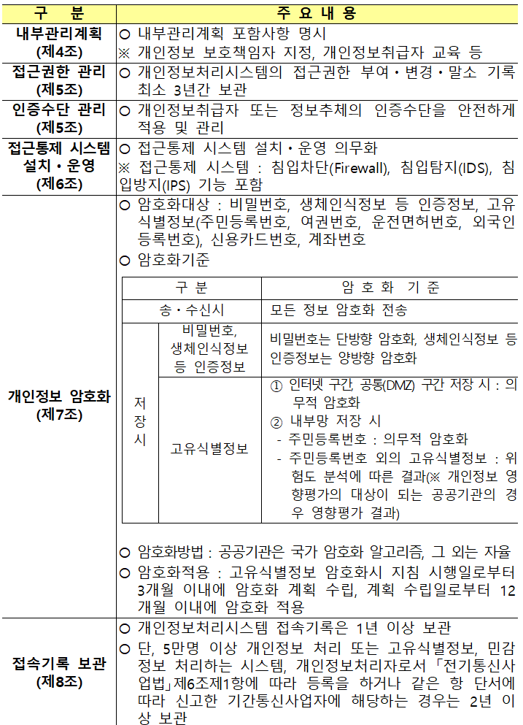 |  |  |  | SER-008 | 133, 134 | Ⅲ-48, 53 |  | 86
78 | 비기능 | 보안 | 개인정보 처리 업무위탁 계약 | 개인정보 처리 업무위탁 계약 체결 | ○ 수행사는 [별지서식 7호] ‘개인정보 처리 업무위탁 계약서’를 작성하고, 계약 특수조건에 포함하여 산림청과 개인정보처리 업무위탁 계약을 체결하여야 함 |  |  |  | SER-009 | 134 | Ⅲ-48, 55 |  |  |  |  |  |  | 정보시스템 정의서, 인터페이스 정의서
79 | 비기능 | 보안 | 개인정보 보호 대책 | 개인정보보호 대책 적용 | ○ 회원제 운영이 필요한 시스템은 등록회원의 개인정보 보호를 위한 방안을 마련하고, 시스템으로 지원하도록 구축함 – 사용자ID, 패스워드 방식, 공인인증 방식, 공공I-Pin, 소셜로그인 등의 로그인 지원과 실명인증서비스 – 로그인 5회 이상 실패 시에 접속을 차단하여야 한다. – 사용자의 웹 브라우저와 웹 서버 사이에 소통되는 ID, 비밀번호 등 개인정보의 암호화 처리 – 회원정보 등록, 삭제, 수정사항시 로그 기록을 관리할 수 있도록 구축 – 회원정보 등의 자료출력시 출력자, 출력일시, 경고 문구 등을 함께 출력 ○ 정보시스템 및 DBMS에 주요 개인정보를 저장할 경우, 암호화 적용 ○ 주민등록번호 등 개인의 식별이 가능한 정보 및 지식재산정보 등의 필드는 반드시 암/복호화하여 사용 ○ 단, 비밀번호는 128비트 이상 알고리즘(SHA-256등)으로 안전성이 보장된 일방향 암호화를 적용 ○ 정보통신망을 통하여 개인정보를 송·수신하는 경우 통신 구간에 대한 암호화 적용 ○ 해킹에 대한 보안 취약점 점검 및 제거 ○ 게시판 및 게시물에 대한 개인정보 필터링 기능 구축 ○ 개인정보에 대한 접근 이력을 관리하여야 함 ○ 개인정보보호법 및 관련 지침 준수 – 개인정보의 안전성 확보조치 기준(개인정보보호위원회) – 홈페이지 개인정보 노출방지 안내서(개인정보보호위원회) – 표준 개인정보 보호지침(개인정보보호위원회) |  |  |  | SER-010 | 134, 135 | Ⅲ-48, 54 |  | 97 |  |  |  |  | 정보시스템 정의서, 인터페이스 정의서

80 | 비기능 | 보안 | 개인정보 영향평가 | 개인정보 영향평가 수행 및 반영 여부 확인 | ○ 구축할 정보시스템의 설계단계 완료 전 [개인정보 영향평가에 관한 고시]의 “개인정보 영향평가의 평가영역 및 평가분야”에 따라 개인정보 영향평가를 수행하고, 그 결과를 시스템 설계 및 개발 시 반영하여야 함 – [붙임 7] 개인정보 영향평가의 평가영역 및 평가분야 참조 ○ 정보시스템 감리 시 영향평가 결과의 반영 여부를 확인하여야 함 – 분석, 설계, 구현 결과물에 대한 개인정보 영향평가로 도출된 문제점은 결과물에 반영되었는지 확인해야 함 |  |  |  | SER-011 | 135 | Ⅲ-48, 56
81 | 비기능 | 품질 | 품질관리 공통사항 | 산림청 정보화사업 품질관리 공통사항 | ○ 산림청 품질관리 프로세스 기반의 프로젝트 품질관리 수행 ○ 용역수행자는 본 과업 성과의 품질을 높이고 보증하는 데 최선을 다하여야 하며, 성과물의 품질 향상을 위한 발주자의 지시를 성실히 이행해야 함 |  |  |  | QUR-001 | 135 | Ⅳ-21, Ⅵ-1, 2, 3, 4, 5 |  | 87
82 | 비기능 | 품질 | 프로세스 품질 | 프로세스 품질관리 방안 제시 | ○ 적용할 표준 프로세스, 개발방법론, 개발표준 등을 선정하고 효과적으로 적용할 방안과 필요한 요소기술의 식별 및 확보방안 제시 ○ 요구사항의 개발 및 검증방안과 개발단계별 추적성 확보방안 제시 ○ 요구사항 만족을 위한 아키텍처의 정의 및 검증방안과 상세 설계 수행 및 산출물 검증방안을 구체적으로 제시 ○ 개발 효율성과 품질 향상을 위한 소스코드의 검증방안과 개발된 SW의 단계별 테스트 방안을 구체적으로 제시 ○ 프로젝트의 형상관리 방안과 성과물의 빌드/배포 관리방안 제시 ○ 외부 구매/조달을 위한 협력업체 관리방안 제시 |  |  |  | QUR-002 | 136 | Ⅳ-22, Ⅴ-11, 12, Ⅵ-1, 2, 3, 4, 5 |  | 87
83 | 비기능 | 보안 | 품질 고도화 방안 | 품질 고도화 방안 제시 | ○ 대외적으로 검증된 주관사업자의 사업관리 기법 등을 통해 사업의 품질을 고도화 할 수 있는 방안 제시 |  |  |  | QUR-003 | 136 | Ⅳ-23, Ⅵ-1, 2, 3, 4, 5 |  | 90
84 | 비기능 | 보안 | 제품 품질 | 제품 품질관리 방안 제시 | ○ 글로벌 산업동향, 관련 국제표준, 해외 경쟁제품 등을 분석하여 최종 제품에 대한 정량적 품질목표를 제시하고 선정 사유에 대해 제시 ○ 제품의 목표 달성을 검증할 신뢰성 있는 측정 및 평가 방법 제시 |  |  |  | QUR-004 | 136 | Ⅳ-24, Ⅵ-1, 2, 3, 4, 5 |  | 91
85 | 비기능 | 제약사항 | 적용지침 준수 | 산림청 정보화사업 적용지침 준수 | 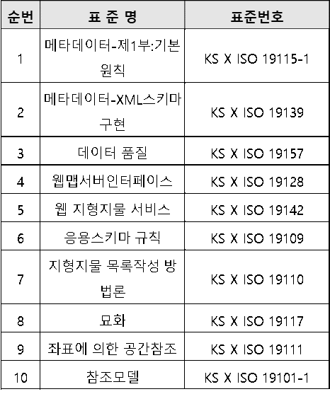 ○ 행정기관 및 공공기관 정보시스템 구축·운영 지침(행정안전부고시) ○ 행정·공공기관 웹사이트 구축·운영 가이드 ○ 전자정부 웹사이트 품질관리 지침(행정안전부고시) ○ 디지털 정부서비스 UI/UX 가이드라인 ○ 행정기관의 코드표준화 추진지침(행정안전부고시) ○ 행정기관 정보시스템 접근권한 관리규정(국무총리훈령) ○ 공공기관의 데이터베이스 표준화 지침(행정안전부고시) ○ 공공데이터베이스 표준화 관리 매뉴얼 ○ 공공데이터 관리지침(행정안전부고시) ○ 공공데이터 품질관리 매뉴얼 ○ 산림청 데이터관리 규정 ○ 장애인·고령자 등의 정보 접근 및 이용 편의 증진을 위한 고시(과학기술 정보통신부고시) ○ 한국형 웹콘텐츠 접근성 지침2.2(KWCAG 2.2) ○ 전자정부 성과관리 지침(행정안전부고시) ○ 모바일 전자정부 서비스 관리 지침(행정안전부예규) ○ 모바일 전자정부 서비스 구축 가이드라인 ○ 모바일 애플리케이션 콘텐츠 접근성 지침2.0 ○ 모바일 전자정부 사용자 인터페이스 설계 지침(행정안전부고시) ○ 국가공공기관 암호사용 기준(국가정보원) ○ 산림공간정보 구축·운영 및 보안에 관한 규정(산림청훈령) ○ 정보보호제품 성능평가 운영지침(과학기술정보통신부고시) ○ 기타 본 사업과 관련된 법령 및 지침 준수 ○ 데이터 품질관리, 표준화를 위해 공공기관의 데이터베이스 표준화 지침, 공공데이터 관리지침, 공공정보 품질관리 매뉴얼을 준수하여야 함 ○ 개발 프레임워크는 전자정부 프레임워크를 적용 ○ 행정기관 및 공공기관 정보시스템 구축 운영 지침(행정안전부 고시 제2018-21호)의 기술적용계획표를 준수 ○ 웹사이트 표준성 및 보안성 강화를 위한 HTML5를 사용해야하고, Active-x는 사용하지 않아야 함 ○ 플랫폼을 개발할 때 사용되거나 직접 구현되는 공간정보 관련 소프트웨어들은 OGC 표준을 준수해야 함 ○ OGC Web Service(WMS, WFS, WCS, WPS), FE(Filter Encoding), SLD(Styled Layer Descriptor), Format(CityGML, GML 등) 지원 ○ 응용소프트웨어 개발 시 공간정보 표준 적용 ○ 사업기간 중 상기 지침 및 법률이 변경되거나 새로운 내용이 발표되는 경우 동 내용을 사업에 반영하여야 함 |  |  |  | COR-001 | 137, 138 | Ⅲ-79 |  | 84

86 | 비기능 | 제약사항 | 동해, 독도 표기(한글·영문) | 동해, 독도 표기(한글·영문) 오류 방지 | ○ 정보시스템 구축 및 운영 시 “동해, 독도 표기(한글․영문)”에 오류 방지 |  |  |  | COR-002 | 138 | Ⅲ-79 |  | 84
87 | 비기능 | 제약사항 | 지식재산권 보호 | 지식재산권 보호 | ○ 수행사가 제공한 소프트웨어 사용기간 동안 해당 소프트웨어로 인하여 발주자가 지식재산권 침해에 대한 소송상 또는 소송의 청구를 당하거나 그로 인한 재판이 결정된 경우, 공급업체는 즉시 해당 소프트웨어의 계속 점유권 및 사용권을 발주자에게 부여하거나 해당 소프트웨어와 동등 또는 더 우수한 물품으로 대체하고 해당 소프트웨어를 철거하여야 하며, 이에 필요한 비용은 공급업체 부담으로 함 ○ 수행사가 구축한 시스템으로 인해 지식재산권 침해 등 법적 권리관계에 따른 문제 발생 시 수행사는 이에 대한 조치 및 책임을 져야 하며, 이에 따른 손해배상의 책임도 수행사에 있음 ○ 수행사가 계약에 따라 제공한 SW가 국내외 지식재산권을 침해한다는 이유로 소송을 제기 받을 경우, 발주자에게 발생한 모든 손해 및 배상을 책임져야 함 ○ 용역수행과 관련한 모든 산출물(DB구축 산출물 및 결과물 포함)의 지식재산권은 계약당사자 간 공동소유 함을 원칙으로 하되 세부 사항은 협의하여 결정함 ○ 용역수행자는 [소프트웨어 진흥법] 제59조에 따라 지식재산권을 행사하기 위하여 필요한 소프트웨어 산출물을 반출 하려는 경우 반출 대상, 활용범위를 기재하여 서면(전자문서를 포함한다)으로 반출을 요청하여야 함 ○ 공동수급체를 구성하여 참여한 사업에서 소프트웨어 산출물의 반출을 요청하려는 경우 공동수급체 구성원 전원의 동의를 받아야 함 ○ 산림청은 산출물의 반출요청을 받은 경우, [소프트웨어 진흥법 시행령] 제54조 제1호 및 제안요청서·계약서 등에 누출금지정보로 명시한 정보에 해당하지 않을 경우, 30일 이내 해당 소프트웨어산출물의 반출을 승인하고 내부 보안규정을 준수하여 그 대상을 제공함 ○ 용역수행자는 제공받은 소프트웨어 산출물에 대하여 제안요청서·계약서 등에 누출금지정보로 명시한 정보 또는 산림청이 산출물을 제공할 때 삭제하도록 요청한 정보를 삭제하고 활용하여야 하며, 이를 확약하는 확약서를 산림청에 제출하여야 함 ○ 용역수행자는 제공된 소프트웨어 산출물을 제3자에게 일부 또는 전부를 제공하려는 경우 미리 산림청으로부터 승인을 받아야 함 ○ 기타 지식재산권과 관련하여 본 제안요청서에 명시되지 않은 사항은 용역계약일반조건(기확재정부계약예규) 및 소프트웨어사업 계약 및 관리감독에 관한 지침(과학기술정보통신부고시)에 따름 |  |  |  | COR-003 | 138, 139 |  |  | 84

88 | 비기능 | 제약사항 | 산림청 기술표준 준수 | 산림청 기술표준 준수 | ○ 산림청에서 제시한 [붙임 5]의 기술표준에 따라 작성한 기술적용계획표를 사업수행계획서에 포함하여 제출하고, 사업 완료 후엔 기술적용결과표를 작성 및 제출하여야 함 ○ 산림청이 제시한 기술표준이 본 사업에 부합하는지 검토하여야 하며, 변경이 필요할 경우 사업수행계획서 제출 전 산림청에 타당한 사유를 제시하여 상호 협의 후 조정하여야 함 |  |  |  | COR-004 | 139 |  |  | 64
89 | 비기능 | 제약사항 | 산림청 웹 개발표준 | 산림청 웹 개발표준 준수 | ○ 전자정부 표준 프레임워크 적용 ○ 기구축 및 운영환경을 고려하여 최신 전자정부 표준 프레임워크(공통컴포넌트 포함) 적용 여부를 검토 및 제시해야 함 ○ 향후 재활용 및 공동활용이 가능하도록 컴포넌트 기반으로 개발해야 함 ○ 웹 표준 준수 ○ 웹페이지의 문법은 기술표준((X)HTML)을 준수하여야 함 ○ W3C Markup Validation(http://validator.w3.org)문법검사 통과 ○ W3C CSS Validation(http://jigsaw.w3.org/css-validator)문법검사 통과 ○ 최신 웹표준(HTML5)을 적용하여야 함 ○ 웹페이지의 시각적 속성(크기, 색채, 배치, 정렬, 및 여백 등)은 기술표준(CSS)을 준수하여야 함 ○ 웹페이지에서 문자를 부호화 하는 방식은 UTF-8로 적용하여야 함 ○ 웹페이지를 동적으로 구성하고 제어하는 기술표준(DOM, ECMA-262 등)을 적용하여야 함 ○ 공공 웹사이트 플러그인 제거 가이드라인(행정안전부)을 준수하여야 함 ○ 웹 호환성 확보(동작 호환성, 레이아웃 호환성 확보) ○ 웹페이지를 동적으로 구성하고 제어하는 기능은 모든 브라우저 및 모바일 기기에서 동등하게 동작하여야 함 ○ 웹페이지가 다양한 브라우저 및 모바일 기기에서 동등하게 표현되어야 함 ○ 사용자가 별도의 소프트웨어 설치(Active-X, 실행파일 등) 없이 웹 브라우저만으로 서비스를 이용할 수 있어야 함 ○ 웹 접근성 확보 ○ 장애인차별 금지법에 따른 웹 접근성 준수를 위해 [한국형 웹 콘텐츠 접근성 지침(2.2)]을 준수하여 개발해야 함 ○ 자동 점검도구를 활용하여 장애인, 고령자의 홈페이지 이용에 불편이 없도록 개발해야 함 ○ 정보시스템 운영성과 평가를 위한 시스템 활용도 분석 기능 구축 ○ 산림청 웹로그분석시스템을 통한 페이지별 활용도 분석이 가능하도록 프로그램 구축 또는 개선 시 페이지별 타이틀을 체계적으로 부여하여야 함 ○ 개발 완료 시 [전자정부 웹사이트 품질관리 가이드(행정안전부)]에 따라 품질을 진단하고, 개선하여야 함 ○ 사업종료 시 웹사이트 품질진단 보고서를 제출하여야 함 |  |  |  | COR-005 | 140 | Ⅲ-80 |  | 100 |  |  |  |  | 웹사이트 품질진단 보고서

90 | 비기능 | 제약사항 | 시스템 안정성 확보 | 시스템 안정성 확보 | ○ 기구축된 시스템의 운영에 영향을 주지 않도록 개발되어야 함 ○ 기구축된 시스템의 구조 및 전체 표준과 호환성, 데이터 유형, 프로세스 환경 유형, 시스템 간 물리적 네트워크 연결 구성 등을 고려하여 시스템 구조를 설계하여야 함 ○ 운영 시스템의 안정성 확보를 위해 형상관리도구를 활용하여야 함 ○ 수행사는 운영 시스템에 대한 수정이 발생하면 테스트계획을 수립하고, 단위/통합/성능/인수테스트를 지원해야 함 ○ 수정된 시스템에 대해서는 사업담당자의 확인을 거친 후, 시스템 운영·유지관리 담당자와 협조하여 정해진 절차에 따라 적용해야 함 |  |  |  | COR-006 | 140, 141 | Ⅵ-9, 10 |  | 84
91 | 비기능 | 제약사항 | 소프트웨어 사업정보 제출 | 소프트웨어 사업정보 제출 | ○ 수행사는 『소프트웨어 진흥법』 제46조에 따라 SW사업정보저장소 시스템에 SW사업정보(SW사업 수행 및 실적정보)를 제출하여야 함 ○ SW 사업정보 제출 전 사업담당자의 승인 후 제출해야 하며, 제출 시기는 다음과 같음 – 사업 계약 완료 후 1개월 이내(1차 제출) – 사업 종료(검수 완료) 후 1개월 이내(2차 제출) ○ 사업 종료 데이터의 품질 제고를 위해 사업 진행 중 실시간으로 데이터 작성 및 관리 필요(기능점수 데이터 작성 포함) ○ 상세 내역은 SW사업정보 저장소(www.spir.kr) 자료실의 ‘SW사업정보 저장소 데이터 제출 안내’ 문서 참조 |  |  |  | COR-007 | 141 | Ⅵ-11 |  | 85
92 | 비기능 | 제약사항 | 산림청 모바일(웹) 개발표준 | 산림청 모바일(웹) 개발표준 준수 | ○ 대국민 포털 ○ 모바일 웹 호환성 확보 – 웹페이지를 동적으로 구성하고 제어하는 기능은 모든 모바일 운영체제에서 동등하게 동작하여야 함 – 모바일 기기에서는 PC화면 기준이 아닌 모바일용 화면으로 표시되어야 함 – PC에서 제공하는 웹페이지를 모바일에서도 제공하여야 함 ○ 모바일 앱은 안드로이드, IOS에서 작동될 수 있도록 고려하여 개발하여야 함 ○ 앱 배포 전 모바일 앱 소스코드 보안성 검증 절차를 준용하고 검증결과 보고서를 제출하여야 함 – 모바일 전자정부서비스 앱 소스코드 검증 가이드라인(v5.0)(한국 인터넷 진흥원) 준수 ○ 개발 완료 시 [전자정부 웹사이트 품질관리 가이드(행정안전부)]에 따라 품질을 진단하고, 개선하여야 함 ○ 사업 종료 시 웹사이트 품질진단 보고서를 제출하여야 함 |  |  |  | COR-008 | 141, 142 | Ⅲ-81 |  | 102
93 | 비기능 | 프로젝트관리 | 전문업체 참여 및 상호협력 | 제안 업체의 전문성 및 업체 간 상호협력 방안 제시 | ○ 제안 업체 기술의 적합성, 자질 및 활용방안을 입증할 수 있는 증빙자료 제시 ○ 공동수급(컨소시엄) 및 하도급 구성 시 참여 기업별로 수행범위 및 역할, 상호협력 방안 등을 구체적이고 명확하게 정의해야 함 ○ 직접구매 상용SW 납품업체와의 구체적인 협력방안 제시 ○ 정보자원 통합관리기관인 국가정보자원관리원(광주)과 구체적인 협력방안 제시 |  |  |  | PMR-001 | 142 | Ⅶ-1
94 | 비기능 | 프로젝트관리 | 인력 구성 및 관리 | 사업수행조직 구성, 인력 구성 및 근무조건 등에 대한 요구 | ○ 본 사업은 [소프트웨어사업 계약 및 관리감독에 관한 지침] 제11조 및 [행정기관 및 공공기관 정보시스템 구축·운영지침(행정안전부고시)] 제42조에 따라 투입공수에 관한 내용(투입인력 수, 인적사항, 투입기간 등)을 제안 요청하지 않으며, 사업수행 시 투입공수의 적정성 여부도 관리하지 아니함 ○ 수행사는 투입인력을 자유롭게 구성 및 운영하되, 사업의 품질, 보안, 일정 등에 위험이 발생하지 않도록 해야 함 ○ 사업수행 중 산림청의 사전 승인 없이 인력교체가 가능하나, 교체로 인한 업무 공백이 발생하지 않도록 해야 함 ○ 단, DB 구축은 투입공수 방식으로 대가를 산정한 인력관리 성격의 과업으로으로 [행정기관 및 공공기관 정보시스템 구축·운영지침] 제42조의 단서 조항에 따라 다음과 같이 제안 요청하며, 사업수행 시 해당 인력만 투입공수의 적정성 여부를 관리함 – 투입공수 관리 대상 인력은 공동수급체(컨소시엄) 구성원의 자사 인력으로 구성하여야 함 – 투입공수 관리 대상 인력이 채용 예정 인력인 경우, 별도로 이를 명기하고, 계약체결 전까지 반드시 채용을 완료하여야 함 – 적법한 파견근로자는 자사 인력으로 간주하나, 원소속사를 반드시 명기하여야 함 – 공동수급체(컨소시엄) 소속 외의 인력은 하도급으로 간주하며, 산림청의 승인을 얻지 못할 경우, 공동수급체(컨소시엄) 구성원의 자사 인력으로 대체하여야 함 ○ 투입공수 관리대상 인력에 대해서는 이력사항(별지서식 2호)을 제시해야 하며, 이를 증명할 증빙서류를 첨부해야 함 – 한국소프트웨어산업협회 발행 SW기술자 경력증명서 또는 경력을 증빙할 수 있는 서류 – 자격증 사본 등 자격을 증빙할 수 있는 서류 ○ 사업수행 중 투입공수 관리대상 인력의 임의 교체를 금지하며, 불가피한 사정에 의한 인력변경 시 최소 15일 이전에 산림청에 사전 통보하여 승인받아야 함 ○ 투입공수 관리대상 인력은 가급적 상주를 원칙으로 함 |  |  |  | PMR-002 | 142, 143 | Ⅴ-5, 14 |  | 81

95 | 비기능 | 프로젝트관리 | 작업장소 등 | 사업수행 장소, 설비 및 기타 작업환경의 구성 및 운영에 대한 요구 | ○ 사업자는 [SER-002] 원격지사업장 보안요건을 준수하여 작업장소 등(장소, 설비 및 기타 작업환경)의 구성 방안을 구체적으로 제안하되, 산림청과 상호 협의하여 결정함 ○ 산림청은 사업자가 제안한 작업장소 등의 구성 방안이 보안요건에 위배 되지 않는 경우 상호협의 시 우선 검토함 ○ 산림청은 사업자가 제시한 작업장소가 보안요건에 위배 되는 경우 거부할 수 있음 ○ 작업 장소 등의 비용은 사업예산에 계상되어 있으므로 관련 비용을 포함하여 제안가격을 산출해야 함 |  |  |  | PMR-003 | 143, 144 | Ⅴ-18 |  | 81
96 | 비기능 | 프로젝트관리 | 사업수행계획서 작성 및 제출 | 사업수행계획서 작성 및 제출 | ○ 사업자는 계약일로부터 10일 이내에 사업수행계획서를 작성 및 제출해야 함 ○ 품질보증계획서, 기술적용계획표, 보안성검토서 포함 ○ 사업수행 계획은 수행공정 간 연계가 보일 수 있도록 하며 감리 및 품질보증 기간 등을 고려하여 상세하게 기술 ○ 감리의견 수용에 따른 산출물 수정 및 보완에 소요되는 기간 등 필요시 이에 따르는 공기 지연, 추가 비용 발생 등에 대한 방안 제시 ○ 모든 활동에 대한 업무 상세정의와 일정계획, 수행방안 및 의사소통 방안, 기밀 보장 방안 등 상세 프로젝트 계획 수립 ○ 각종 보고(정기/비정기) 계획을 상세히 작성하고 계획에는 분석/설계/개발/테스트/이행 및 롤아웃을 단계별로 정리하여야 함. ○ 단계별 진행 상황을 모니터링하기 위해 사용하는 SW 및 사업의 주요업무와 이행지수(진행율), 인도되는 물품에 대한 정보를 포함하여야 함 |  |  |  | PMR-004 | 144 | Ⅴ-4 |  | 82
97 | 비기능 | 프로젝트관리 | 과업관리 | 과업 내용의 확정 및 변경 | ○ 본 사업은 [소프트웨어사업 계약 및 관리감독에 관한 지침] 제25조 제1항에 따라 과업심의위원회를 개최하여 과업을 확정한 사업임 ○ 수행업체는 요구분석 단계 활동을 통해 과업(요구사항)의 내용을 구체화 하고, 구체화된 과업내용을 정의한 요구사항정의서 및 각 과업의 연관관계를 명시한 과업대비표를 작성하여 산림청에 제출하고 구체화된 과업내용에 대해 협의를 통해 확정함 ○ 과업 내용의 변경이나, 과업내용의 변경에 따른 계약금액/기간의 조정이 필요한 경우 [소프트웨어사업 계약 및 관리감독에 관한 지침]에 고시된 [별지 13] 서식 ‘소프트웨어사업 과업변경요청서’를 산림청에 제출해야 하며, 이를 수령한 산림청은 과업심의위원회 위원장에게 과업심의위원회 개최를 요청함 – 공동수급체를 구성하여 사업에 참여한 경우 변경하고자 하는 과업내용에 대하여 공동수급체 구성원의 전체 동의를 받아야 함 ○ 수행업체는 과업심의위원회를 통해 과업을 변경한 이력을 관리하여야 함 – [소프트웨어사업 계약 및 관리감독에 관한 지침]에 고시된 [별지 15] ‘소프트웨어사업 과업내용변경 관리내역서’ 작성 ○ 그 외 과업 내용의 확정과 변경에 관한 사항은 [소프트웨어사업 계약 및 관리감독에 관한 지침] 제24조~제28조의 규정을 따름 |  |  |  | PMR-005 | 144, 145 | Ⅴ-1, 2, 3, 5, 14 |  | 82

98 | 비기능 | 프로젝트관리 | 일정 관리 | 납기 준수를 위한 일정 관리방안 제시 | ○ 각 단위(세부) 업무별 수행 일정(WBS)을 분리하여 작성 및 관리 ○ 수행일정(WBS)은 계획, 소요일, 가중치, 진척율(실적/계획), 실적과 관련된 항목이 포함되어야 함 |  |  |  | PMR-006 | 145 | Ⅴ-15, 16, 17 |  | 82
99 | 비기능 | 프로젝트관리 | 주간/월간 보고 | 주간/월간보고서 작성 및 제출, 보고회 개최 | ○ 계약일로부터 사업완료일까지 착수일 기준 매주/매월 사업수행계획서에 제시된 사업수행 절차에 따른 현재의 구체적인 공정 및 진행사항, 업무 추진상 문제점 및 대안 방안 등에 대한 주간/월간보고서를 작성 및 제출 ○ 주/월간보고서는 각 단위(세부) 업무별로 작성하고 사업관리에서 통합하여 보고 및 제출 |  |  |  | PMR-007 | 145, 146 | Ⅴ-6 |  | 93 |  |  |  |  | 주/월간보고서
100 | 비기능 | 프로젝트관리 | 산출물 관리 | 산출물 작성 및 제출 | ○ 산림청 정보화사업관리 기준을 준수하고 산림청 표준산출물 양식을 준용 – [붙임 3] 제출 대상 산출물 목록에 제시된 산출물 작성 및 제출(단, 제출 대상 산출물에 대해서는 사업 착수 시 산림디지털담당관실과 협의 후 사업 담당자 승인을 통해 확정함) – [붙임 3] 정보시스템 기초산출물 및 공공데이터베이스 산출물은 반드시 산림청 표준양식을 준용하여 작성하고, 기타 개발과 관련된 산출물은 산림청과 산출물 테일러링 협의 및 수행사 개발방법론에 따라 변경하여 활용할 수 있음 ○ 정보시스템 기초산출물의 제출(사업 완료 전) 및 보완 – 수행사는 본 사업을 통해 구축된 정보시스템의 정보를 정보자원관리시스템(IRM)에 등록할 수 있도록 최종 버전의 정보시스템 기초산출물을 산림디지털담당관실에 제출하여야 함 – 산림디지털담당관실 검토 결과 정보시스템 기초산출물의 내용이 불충분하여 보완을 요청한 경우, 수행사는 즉시 보완하여 제출하여야 함 ○ 컨설팅, DB구축 업무와 관련된 산출물은 산림청과 협의하여 결정하고, 별도 관리하여야 함 ○ 수행사는 본 사업의 완료 산출물을 정보화업무관리시스템(ITGS)에 등록하여야 함 ○ 각 단위(세부) 업무별로 산출물을 분류하여 등록하여야 함 |  |  |  | PMR-008 | 146 | Ⅴ-9, 10 |  | 110

101 | 비기능 | 프로젝트관리 | 위험 및 이슈관리 | 위험 및 이슈관리 | ○ 보안, 일정 지연, 품질 저하, 장비 변경에 따르는 예산초과 등 리스크 발생을 사전 예방하고, 리스크 발생 시 사후 대처방안을 제시 ○ 성능 문제 등으로 SW가 변경될 경우에 대한 사후 대응 방안을 구체적으로 제시 ○ 프로젝트 추진과정에서 요구되는 진척/위험/변경사항의 관리방안 및 지속적으로 문제를 파악 관리할 수 있는 방안 제시 |  |  |  | PMR-009 | 146 | Ⅴ-7, 8 |  | 92
102 | 비기능 | 프로젝트관리 | 시험 운영 | 시험 운영 | ○ 시스템 구축 후 운영시스템 전개 이전에 사용자가 시스템을 시험 운영할 수 있도록 일정 및 운영계획을 수립하여야 함 ○ 시험 운영을 통해 발생할 수 있는 기능 오류 등에 대한 개선사항을 개선하여야 함 |  |  |  | PMR-010 | 147 | Ⅵ-6, 7, 8 |  | 94
103 | 비기능 | 프로젝트관리 | 검사 및 검수 | 검사 및 검수 | ○ 사업 진행 검사는 제반 작업 진척 사항 등의 실적을 기준으로 실시하며 검사내용에 대해 산림청의 시정 요구가 있는 경우 주관사업자는 이를 성실히 이행 ○ 세부 업무별 일정계획에 따라 검수를 실시하며, 검사 및 검수 기준 및 방법은 산림청에서 별도로 정함 |  |  |  | PMR-011 | 147 | Ⅴ-13 |  | 95
104 | 비기능 | 프로젝트관리 | 산림청 정보화사업 수행업체 대상 정보기술과정 교육 이수 | 산림청 정보화사업 수행업체 대상 정보기술과정 교육 이수 | ○ 수행사는 산림청 정보화사업 수행업체 대상 정보기술 과정 교육을 이수하여야 함 – 정보화사업 기초산출물 작성 및 ITGS 활용 – 데이터베이스표준 및 구조관리 – 보안, 웹접근성 및 호환성 등 ○ 영역 별(PM/사업관리, 개발자) 맞춤 교육 수행 시 해당 인력 필수 참여 |  |  |  | PMR-012 | 147 | Ⅴ-19 |  | 89
105 | 비기능 | 프로젝트지원 | 시스템 안정화 | 시스템 안정화 요구사항 | ○ 수행사는 사업 기간 내 시스템 전개 후 안정화 기간을 확보하여야 하며, 시스템의 조기 안정화를 위한 구체적인 계획을 수립하여 이행하여야 함 |  |  |  | PSR-001 | 148 | Ⅵ-9, 10 |  | 97 |  |  |  |  | 안정화계획서
106 | 비기능 | 프로젝트지원 | 교육지원 | 교육지원 요구사항 | 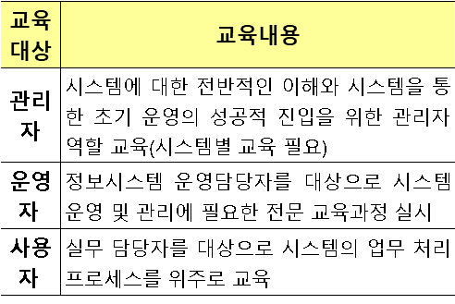 ○ 교육은 프로젝트 착수 시부터 지속적으로 실시하여야 함 ○ 체계적이고 효율적인 교육을 위해 교육 대상별 맞춤형 교육훈련 계획을 수립하고, 계획서를 작성하여 교육 전 대상자들에게 사전 공지하여야 함 ○ 시스템의 원활한 사용 및 운영을 위해 사용자, 관리자, 운영자 매뉴얼을 제공해야 하며, 교육에 따른 교재 및 소요경비는 주관사업자가 지원하는 것을 기본으로 하나, 부득이한 경우 발주기관과 협의하여 조정 가능 ○ 기타 시스템 구축 및 운영상 필요하다고 판단되는 설명회 또는 교육은 사업자와 주관기관이 협의하여 실시함 |  |  |  | PSR-002 | 148 | Ⅵ-12, 13, 14, 15, 16 |  | 109
107 | 비기능 | 프로젝트지원 | 기술이전 | 기술이전 요구사항 | ○ 시스템을 원활하게 운영·유지관리하기 위해 필요한 기술이전 대상 목록과 기술이전 방법 등에 대한 계획을 수립하고, 성실히 이행하여야 함 |  |  |  | PSR-003 | 149 | Ⅵ-17, 18, 19, 20
108 | 비기능 | 프로젝트지원 | 하자보수 | 하자보수 기간 및 범위 | ○ 계약목적물의 무상하자보수 기간은 [용역계약 일반조건(기획재정부 계약예규)] 제21조(인수) 및 제22조(기성부분의 인수)에 의하여 사업의 종료를 확인한 후 1년으로 함 – 단, 사업의 일부분에 대하여 기성인수 시 해당 부분은 기성인수 시점을 기준으로 하자보수책임기간(1년)을 산정함 ○ 하자보수계획서에 무상하자보수 지원범위, 지원 방법을 포함하여 제시 ○ 시스템의 안정성 및 신뢰성 확보와 장애 시간을 최소화하기 위하여 시스템을 단위 요소기술과 기능으로 구분하여 각각에 대한 세부 하자보수 계획을 제시 ○ 무상하자보수 기간 중 개발된 SW상의 문제가 발견된 경우, 즉시 조치하여 문제를 해결하여야 함 |  |  |  | PSR-004 | 149 | Ⅵ-21, 22, 23 |  | 111 |  |  |  |  | 하자보수계획서
109 | 비기능 | 기타 | 전국 개체목 3차원 가시화 구축 | 전국 개체목 3차원 가시화 구축 | 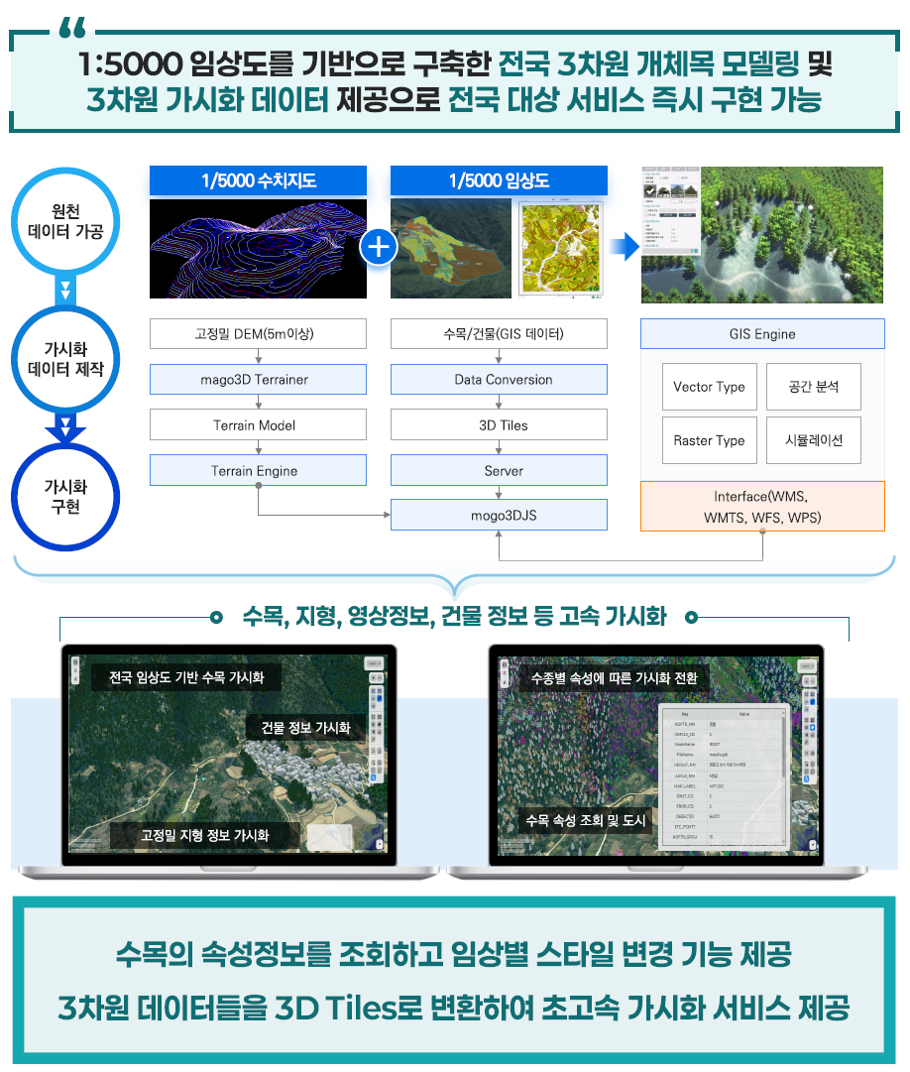 |  |  |  |  |  | Ⅶ-2 |  |  |  |  |  |  | 하자보수계획서
110 | 비기능 | 컨설팅 | AI 플랫폼 컨설팅 | AI 플랫폼 컨설팅 | 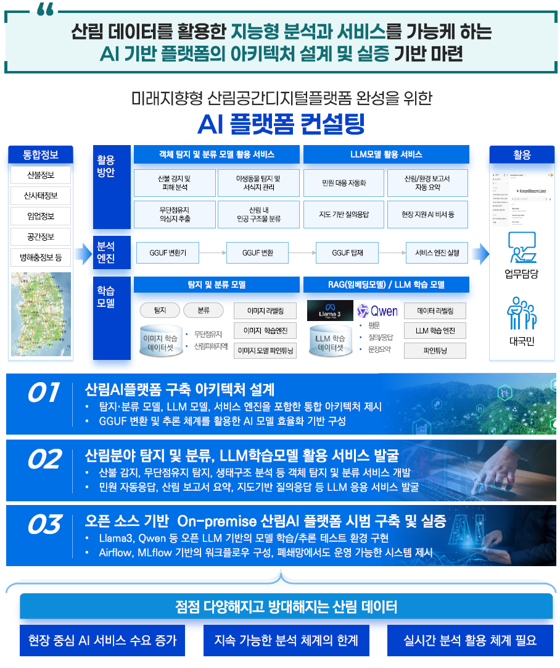 |  |  |  |  |  | Ⅶ-3 |  |  |  |  |  |  | 하자보수계획서

